Umschlag

Zum Inhaltsverzeichnis

Titel

Zum Inhaltsverzeichnis

 | Verkehr in Zahlen
 | 2024/2025

 | 53. Jahrgang

 | Herausgeber:

Vorbemerkungen
Zum Inhaltsverzeichnis
 | Vorbemerkungen
In der Ausgabe 2024/2025 des Taschenbuchs Verkehr in Zahlen – dem 53. Jahrgang dieses statistischen Kompendiums – wird das Verkehrsgeschehen in Deutschland und in der Europäischen Gemeinschaft dargestellt.
Verkehr in Zahlen informiert durch die Ergänzung der amtlichen verkehrsstatistischen Informationen über nahezu alle Aspekte des Verkehrs einschließlich seiner Stellung in der Volkswirtschaft. Durch das breite Spektrum der Daten und die Zeitreihendarstellung lassen sich für die Verkehrsmärkte Strukturveränderungen erkennen, Entwicklungen verfolgen und Zusammenhänge aufzeigen.
Wichtigstes Ziel bei der Datenaufbereitung ist die Übereinstimmung mit den Definitionen und Abgrenzungen der amtlichen Statistik, das heißt vor allem mit den Veröffentlichungen des Statistischen Bundesamtes, des Kraftfahrt-Bundesamtes und des Bundesamtes für Logistik und Mobilität. Dadurch wird auch eine volle Vergleichbarkeit mit den von diesen Institutionen veröffentlichten disaggregierten Angaben gewährleistet.
In Verkehr in Zahlen wird versucht, in klarer Unterscheidung zwischen institutionellem und funktionalem Gliederungsprinzip Daten zur Verkehrsentwicklung in der Bundesrepublik Deutschland zur Verfügung zu stellen. Bestehende Lücken der amtlichen Statistiken werden durch die Einbeziehung vorhandener Unternehmens- und Verbandsstatistiken sowie eigener und fremder Untersuchungen und Berechnungen soweit wie möglich geschlossen. Der unterschiedliche Aufbau, wechselnde Abgrenzungen und Überschneidungen sowie die Diskontinuität dieser Statistiken lassen eine vergleichende Analyse ohne eine Modifizierung nicht zu. Dies kann einerseits zu Umgestaltungen in der Darstellung führen, wenn Basisdaten entfallen oder nur noch verändert ausgewiesen werden. Andererseits sind Brüche in den Zeitreihen unvermeidlich, wenn Daten nicht angepasst werden können. Hinzu kommt, dass viele für verkehrswirtschaftliche und verkehrspolitische Aussagen wichtige Daten in den amtlichen Statistiken nicht oder noch nicht für alle Verkehrsbereiche in gleicher Form vorliegen. Dies gilt vor allem für Investitionen, Anlagevermögen, Erwerbstätige und Einnahmen sowie für den Energieverbrauch (differenziert nach Verkehrsträgern), die Entwicklung der Kraftfahrzeug-Fahrleistungen, des Individualverkehrs und der Fahrtzwecke im Personenverkehr. Hier kann auf Untersuchungen aufgebaut werden, die im Institut für Verkehrsforschung des Deutschen Zentrums für Luft- und Raumfahrt (DLR) und im Deutschen Institut für Wirtschaftsforschung Berlin (DIW Berlin) – auch im Rahmen von Forschungsvorhaben (unter anderem im Auftrag des Bundesverkehrsministeriums) – durchgeführt wurden.
Verkehr in Zahlen bezieht sich grundsätzlich auf das Gebiet der Bundesrepublik Deutschland (bis 1990 nur die alten Bundesländer). Einzelne Übersichten liegen auch für Bundesländer vor. Daten für die Jahre 1991 bis 1994 – getrennt für neue und alte Bundesländer – wurden letztmalig in der Ausgabe 1997 (Kapitel C1) veröffentlicht. Revisionen der gesamtdeutschen Daten in den darauffolgenden Ausgaben (zum Beispiel Fahrleistungen) müssen dabei allerdings berücksichtigt werden.
Das institutionelle Gliederungsprinzip (Kapitel A) stellt das Unternehmen als Darstellungseinheit in den Mittelpunkt. Einbezogen werden alle Unternehmen, deren wirtschaftlicher Schwerpunkt im Verkehr liegt. Innerhalb des Sektors Verkehr erfolgt die Zuordnung der Unternehmen zu den Verkehrsbereichen nach dem Schwerpunkt ihrer verkehrswirtschaftlichen Tätigkeit. Unabhängig von der Verkehrsart werden alle Leistungen des Unternehmens erfasst. In der Regel werden jedoch nicht die Leistungen der einzelnen Unternehmen ausgewiesen, sondern die Leistungen der übergeordneten Verkehrsbereiche, sofern in einem Verkehrsbereich mehrere Unternehmen vorhanden sind. Ausgewiesen werden Daten, die für alle Verkehrsbereiche verfügbar sind und damit eine vergleichende Übersicht über die Gesamtentwicklung ermöglichen. Der Verkehrssektor wird hier analog zum Aufbau der Volkswirtschaftlichen Gesamtrechnung (VGR) nach Landverkehr, Schiffsverkehr, Luftverkehr und Rohrfernleitungen untergliedert. Die weitere Disaggregation nach Verkehrsbereichen orientiert sich daran, ob und inwieweit für diese die benötigten Informationen in vergleichbarer Form verfügbar sind. Darüber hinaus werden für jeden einzelnen Verkehrsbereich im Kapitel A2 Daten ausgewiesen, die weitergehende Informationen enthalten.
Funktionales Gliederungsprinzip (Kapitel B) bedeutet im Verkehr die Einteilung der Leistungen nach Verkehrsarten. Unter einer Verkehrsart wird die Gesamtheit der Verkehrstechniken, die sich derselben Verkehrswege bedienen, verstanden. Dabei wird innerhalb einer Verkehrsart nicht nach Zahl und Art der Unternehmen oder Haushalte differenziert, von denen diese Leistungen erbracht werden. Die Erfassung geht über den Rahmen des gewerblichen Verkehrs hinaus und bezieht zum Beispiel die Leistungen im Werkverkehr von Industrie- oder Handelsbetrieben ebenso ein wie die ausländischen Unternehmen im grenzüberschreitenden Verkehr oder die privaten Haushalte. Diese Darstellung ermöglicht vor allem einen Überblick über die Entwicklung des Personen- und Güterverkehrs nach Verkehrsbereichen sowie Fahrtzwecken und Güterabteilungen.
Außerdem werden hier Angaben über die Verkehrswege, Fahrzeugbestände, Straßenbelastungen, Verkehrsunfälle, Verkehrsausgaben, Kosten, Belastungen der privaten Haushalte durch das eigene Kraftfahrzeug, den Führerscheinbesitz, die Pkw-Verfügbarkeit, den Energieverbrauch, den Transport von Gefahrgütern, die Umweltbelastung sowie andere wichtige Aspekte des Verkehrsgeschehens zur Verfügung gestellt.
Im dritten Teil (Kapitel C) werden internationale Kennziffern vor allem für die Länder der Europäischen Union (EU) dargestellt. Die hier veröffentlichten Daten sind zum überwiegenden Teil leider nur mit großer zeitlicher Verzögerung verfügbar. Die Daten für die Bundesrepublik Deutschland entsprechen aufgrund unterschiedlicher Abgrenzung hier nicht in jedem Fall den in den Kapiteln A und B ausgewiesenen Angaben. Um einen vollständigeren Überblick über die europäischen Kennziffern zu geben, werden nachrichtlich auch die Daten für Norwegen und die Schweiz ausgewiesen, ab 2020 auch für Großbritannien nach dessen Austritt aus der Europäischen Union.
Im Kapitel D1 werden Prognosewerte zum Personen- und Güterverkehr ausgewiesen. Das Bundesverkehrsministerium lässt zweimal jährlich eine Prognose zum Güter- und Personenverkehr erstellen. Die hier ausgewiesenen Prognosewerte bis 2027 stammen aus der „Gleitenden Mittelfristprognose Winter 2023/24“, die im März 2024 von Intraplan Consult (ITP) und dem Bundesamt für Logistik und Mobilität (BALM) vorgelegt wurde. Zusätzlich werden zwei Übersichten zum Personen- und Güterverkehr ausgewiesen, die aus der ebenfalls vom Bundesverkehrsministerium in Auftrag gegebenen „Prognose der deutschlandweiten Verkehrsverflechtungen 2030“ stammen, die von ITP und der Beratergruppe Verkehr + Umwelt GmbH (BVU) im Juni 2014 vorgelegt wurde. Zu den Prognosen siehe auch das Vorwort zu Kapitel D1 auf Seite 347.
Die Auswirkungen der COVID-19-Pandemie wurden erstmalig in den für das Jahr 2020 ausgewiesenen Werten sichtbar. Zahlreiche Maßnahmen zur Begrenzung der Pandemie hatten einen erheblichen Einfluss auf die Mobilität von Personen und Gütern, sodass sich Umfang und Ausprägung der Mobilität im Vergleich zu früheren Jahren deutlich verändert haben, insbesondere in den beiden Jahren 2020 und 2021. Für das Jahr 2023 ist nach Aussetzung der pandemiebedingten Maßnahmen weiterhin in vielen Bereichen eine Entwicklung in Richtung des Niveaus vor der Pandemie zu verzeichnen. Inwiefern einzelne Verhaltensänderungen längerfristig beibehalten werden, ist Gegenstand der Forschung. Vor allem im Bereich des öffentlichen Personenverkehrs ist nach wie vor davon auszugehen, dass die ausgewiesenen Werte möglicherweise die tatsächlichen Schwankungen noch nicht vollständig abbilden. Die Auswirkungen der kriegerischen Auseinandersetzungen in der Ukraine und im Nahen Osten beeinflussen das Verkehrsgeschehen ebenfalls, insbesondere im Güterverkehr.
Abhängig vom Erhebungs- und Veröffentlichungsturnus vor allem der amtlichen Statistiken sind etliche Werte noch vorläufig; diese können in der Regel mit Erscheinen der nächsten Ausgabe von Verkehr in Zahlen aktualisiert werden.

Zeichenerklärung
Zum Inhaltsverzeichnis

Zeichenerklärung

 | - | = | nichts vorhanden

 | 0 | = | mehr als nichts, aber weniger als die Hälfte der kleinsten Einheit,
 |  |  | die in der Tabelle zur Darstellung gebracht werden kann

 | . | = | kein Nachweis vorhanden

 | X | = | Aussage nicht sinnvoll

 | ¾ ½ | = | Bruch in der Zeitreihe

 | Abweichungen in den Summen sind die Folge von Rundungsdifferenzen.

 | Quellen: Das Quellenverzeichnis befindet sich auf den Seiten 369 - 375.
 | Die Quellen sind durchnummeriert. In den Tabellen wird aus Platzgründen nur auf die
 | Nummer der jeweiligen Quelle verwiesen.

Grundsätzlich beziehen sich die Daten für die Jahre ab 1991 auf die Bundesrepublik Deutschland mit dem Gebietsstand nach dem 3.10.1990. Ausnahmen sind aus methodischen Gründen oder aufgrund der Datenlage notwendig und entsprechend gekennzeichnet.
Die Angaben bis einschließlich 1990 beziehen sich auf den Gebietsstand der Bundesrepublik Deutschland vor dem 3.10.1990. Daten für die DDR wurden - soweit vorhanden - in den Ausgaben bis 1994 veröffentlicht.
Für die Jahre 1991 bis 1994 wurden Daten getrennt für alte und neue Bundesländer in der Ausgabe Verkehr in Zahlen 1997 letztmalig veröffentlicht.

Seite 20-21
Zum Inhaltsverzeichnis
 | Erläuterungen zu Brutto-Anlageinvestitionen und zum Anlagevermögen

Brutto-Anlageinvestitionen und Anlagevermögen sind monetäre Wertgrößen für das technische Angebotspotenzial der Volkswirtschaft. Ihre jährliche, nach Wirtschaftsbereichen differenzierte Berechnung ermöglicht einen laufenden zeitlichen und sektoralen Vergleich des unterschiedlichen Kapitaleinsatzes. In Verbindung mit der Zahl der Erwerbstätigen vermitteln diese Daten einen Überblick über die Investitions- und Kapitalintensität je Arbeitsplatz und Wirtschaftsbereich.
Brutto-Anlageinvestitionen
Zu den Brutto-Anlageinvestitionen gehören sowohl Erweiterungs- und Rationalisierungsinvestitionen als auch Ersatz- bzw. Erhaltungsinvestitionen.
Nach der Abgrenzung der Volkswirtschaftlichen Gesamtrechnung umfassen die Brutto-Anlageinvestitionen – im Folgenden wird zur Vereinfachung nur von Anlageinvestitionen gesprochen – die Käufe neuer und gebrauchter Anlagen (abzüglich der Verkäufe) sowie die selbst erstellten Anlagen der Investoren. Nicht berücksichtigt wird der Erwerb von Grundstücken. Als Anlagen gelten dauerhafte Güter, Bauten, Fahrzeuge, Ausrüstungen, die zur Erhaltung, Erweiterung oder Verbesserung des Produktionsapparates eingesetzt werden. Dazu zählen auch die werterhöhenden Großreparaturen und Umbauten, nicht jedoch die Aufwendungen für die laufende Unterhaltung, von der in der Regel keine Wertsteigerung bzw. Erhöhung der Nutzungsdauer ausgeht.
Die Anlageinvestitionen der institutionell abgegrenzten Verkehrsbereiche werden bisher in der amtlichen Statistik nicht nachgewiesen. Aus diesem Grund hat das Deutsche Institut für Wirtschaftsforschung (DIW Berlin) mehrere Strukturuntersuchungen auf diesem Gebiet durchgeführt. Grundlagen dieser Berechnungen sind die von den Fachabteilungen des Bundesverkehrsministeriums erhobenen Investitionsangaben der Verkehrsunternehmen bzw. -unternehmensgruppen und ‑verbände. Die für einige Verkehrsbereiche fehlenden oder unvollständigen Daten werden durch eigene Befragungen und Berechnungen ergänzt. Da einige Verkehrsunternehmen, unter anderem die Deutsche Bahn AG, einen Teil der Aufwendungen für die Erhaltung der Anlagen und Fahrzeuge nicht zu den Investitionen zählen, müssen diese Angaben entsprechend der Abgrenzung der Volkswirtschaftlichen Gesamtrechnung modifiziert werden.
Für die Berechnung der Anlageinvestitionen zu konstanten Preisen müssen die Investitionsausgaben nach Hochbau und Tiefbau, nach Fahrzeugarten und bereichsspezifischen Ausrüstungsgütern differenziert werden. Die Preisbereinigung dieser disaggregierten Werte erfolgt anhand der für diese Investitionsaggregate aus der amtlichen Statistik zur Verfügung stehenden Preisindizes.
Anlagevermögen
Das Brutto-Anlagevermögen quantifiziert den Wiederbeschaffungswert, das Netto-Anlagevermögen den Zeitwert der zeitlich verschieden installierten Verkehrsanlagen und Verkehrsmittel auf einheitlicher Preisbasis. Da das Anlagevermögen der einzelnen Verkehrsbereiche von der amtlichen Statistik bisher nicht explizit berechnet wird, ist im DIW Berlin eine Anlagevermögensrechnung entwickelt worden, mit der diese Vermögenswerte jährlich ermittelt werden können. In dieser Modellrechnung wird unter Annahme spezifischer Nutzungszeiten für die einzelnen Investitionsaggregate das Brutto-Anlagevermögen eines Jahres als gewichtete Summe der kumulierten Investitionsjahrgänge – die ihre Nutzungszeit nicht überschritten haben – errechnet. Das Netto-Anlagevermögen ergibt sich durch Abzug der linear über die Nutzungszeit berechneten Abschreibungen. Verkehrsanlagen und Verkehrsmittel, die in größerem Umfang vor dem Ablauf der vorgegebenen Nutzungszeit stillgelegt wurden (Dampflokomotiven, Straßenbahnen, Binnenschiffe), werden als Sonderabgänge berücksichtigt. Nach diesen Berechnungsverfahren können der Brutto- und der Nettowert der Verkehrsanlagen und Verkehrsmittel zu jeder gewünschten Preisbasis bestimmt werden. Der als Modernitätsgrad bezeichnete Quotient aus Netto- und Brutto-Anlagevermögen stellt eine mittelbare Messgröße für den Altersaufbau des Anlagevermögens dar. Er ist besonders für sektorale Vergleiche von Interesse, da mittels dieser Größe die Altersstruktur von Anlagenbeständen mit unterschiedlicher Nutzungsdauer normiert wird.
Nach der deutschen Vereinigung wurde auch für Ostdeutschland eine Anlagevermögensrechnung für den Verkehrsbereich erstellt. Hierzu wurden die im Rahmen einer Strukturuntersuchung des DIW Berlin erarbeiteten Anlagevermögenswerte für die Verkehrsinfrastruktur in den neuen Bundesländern („Beiträge zur Strukturforschung“, Heft 149/1994) um entsprechende Werte für das nicht in der Infrastruktur gebundene Anlagevermögen im Verkehr ergänzt, mit der Anlagevermögensrechnung für die alten Bundesländer zusammengeführt und mit gesamtdeutschen Investitionen fortgeschrieben. Bei der Erarbeitung gesamtdeutscher Anlageinvestitionen wurden einerseits die Investitionen für die neuen Bundesländer um fehlende Werte ergänzt und andererseits die vorhandenen Investitionswerte für die alten Bundesländer ab 1991 einer kritischen Überprüfung unterzogen. Aufgrund der erforderlichen Revision können die vorliegenden gesamtdeutschen Anlageinvestitionen nicht additiv aus den in vorangegangenen Ausgaben von Verkehr in Zahlen enthaltenen Werten für die alten und neuen Bundesländer abgeleitet werden. Im Rahmen einer umfassenden Überprüfung methodischer und empirischer Grundlagen erfolgte eine Revision des Anlagevermögensmodells, deren Ergebnisse in der Ausgabe 2019/2020 erstmalig publiziert wurden. Ausführliche Erläuterungen hierzu bietet der Projektbericht „Inhaltliche Aktualisierung und methodische Weiterentwicklung der Anlagevermögensrechnung für den Verkehrssektor“.
Die Anlagevermögensrechnung des DIW Berlin ist außerdem die Grundlage bei der Ermittlung des Ersatzinvestitionsbedarfs für die Verkehrswege der Bundesrepublik Deutschland. Die aktuellsten Untersuchungen für die Vorausschätzung des Ersatzinvestitionsbedarfs der Bundesverkehrswege werden in der DIW-Reihe „Beiträge zur Strukturforschung“ Heft 109/1988 (für die kommunalen Verkehrswege) und Heft 187/2001 (für die Bundesverkehrswege) sowie im DIW-Wochenbericht 26/2013 für die Verkehrsinfrastruktur (ohne Binnen-, See- und Flughäfen) dokumentiert.

Seite 36
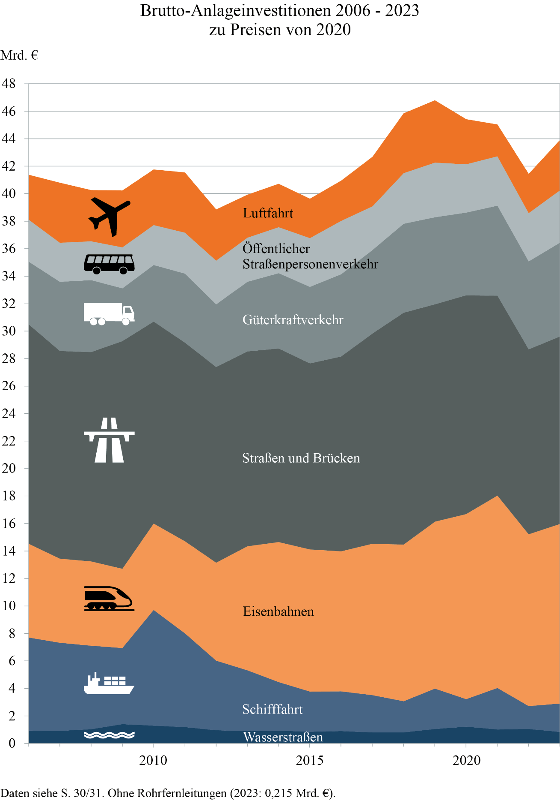
Zum Inhaltsverzeichnis

Seite 56
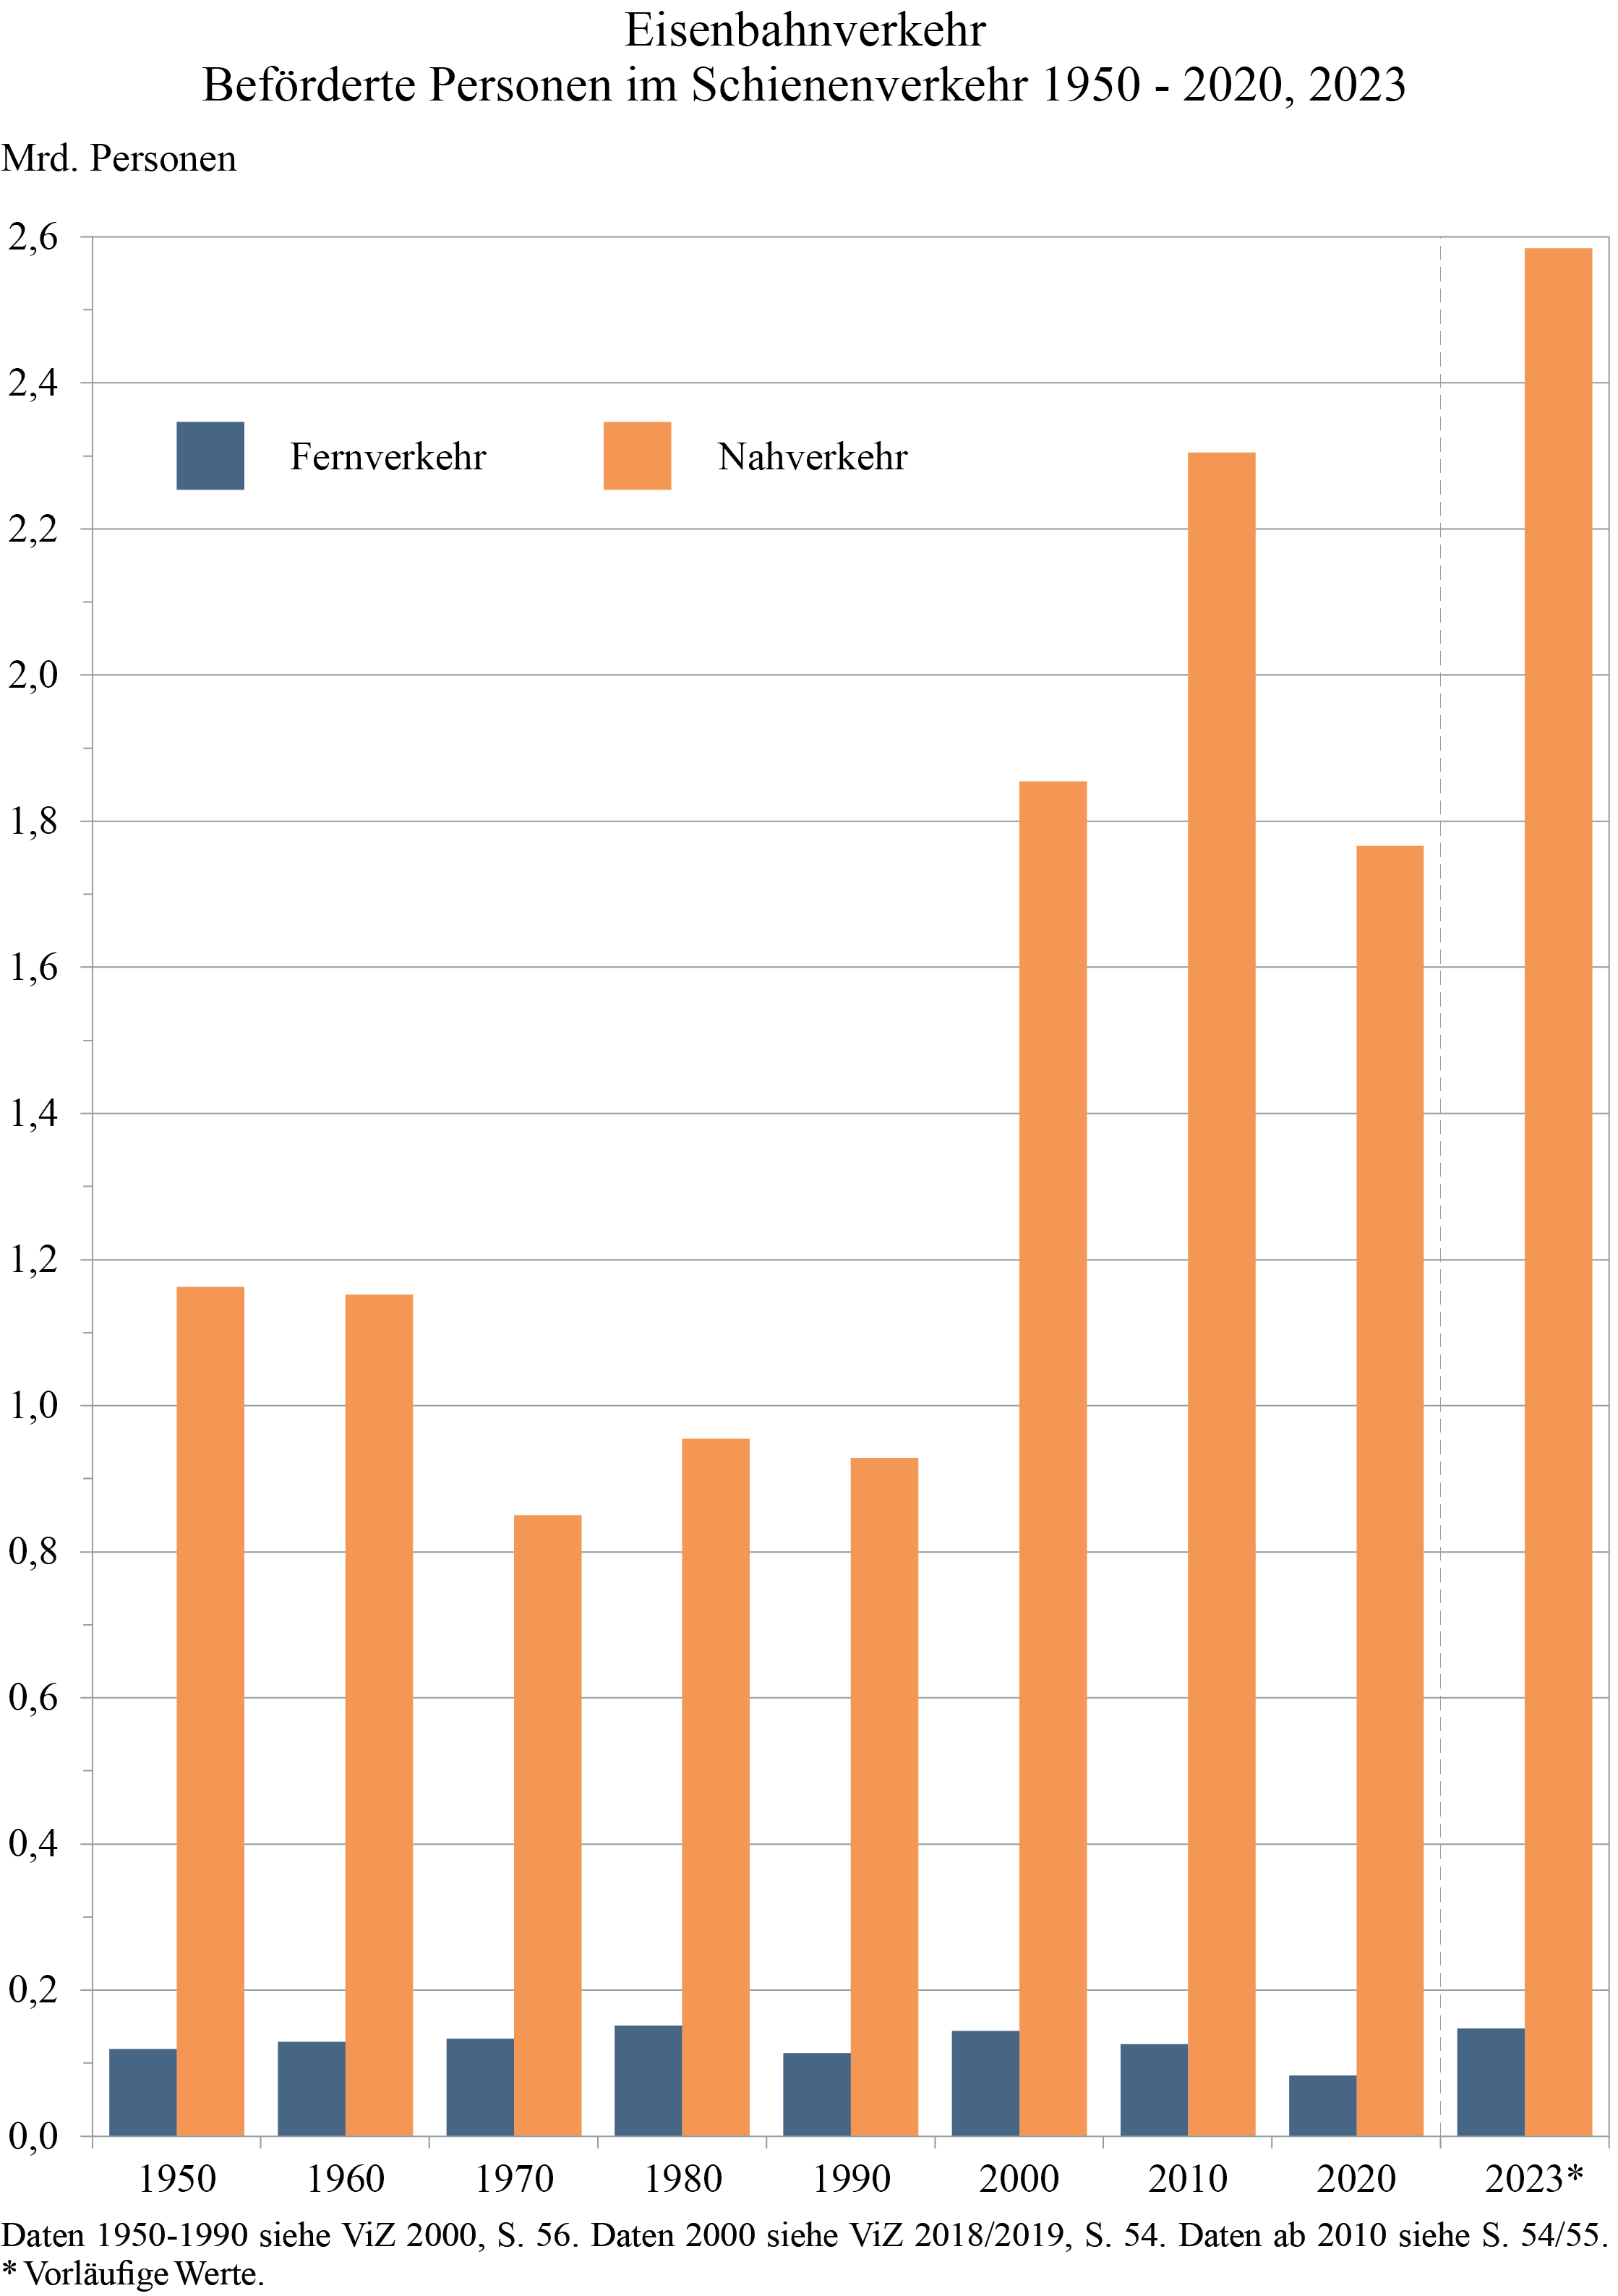
Zum Inhaltsverzeichnis

Seite 66
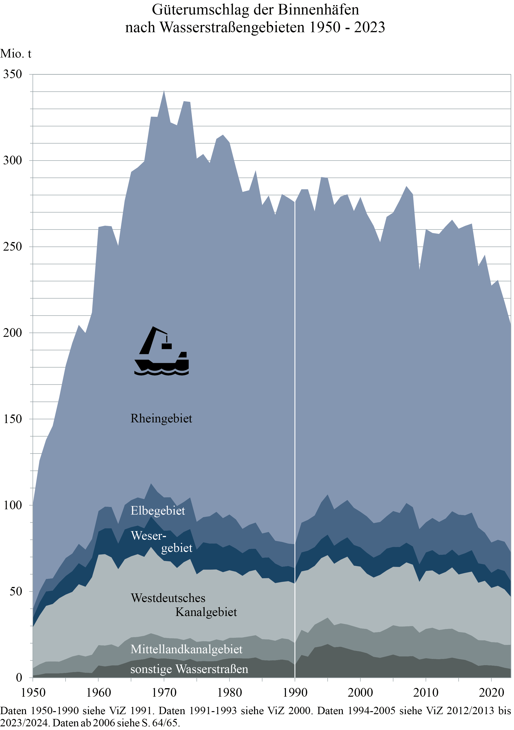
Zum Inhaltsverzeichnis

Seite 76
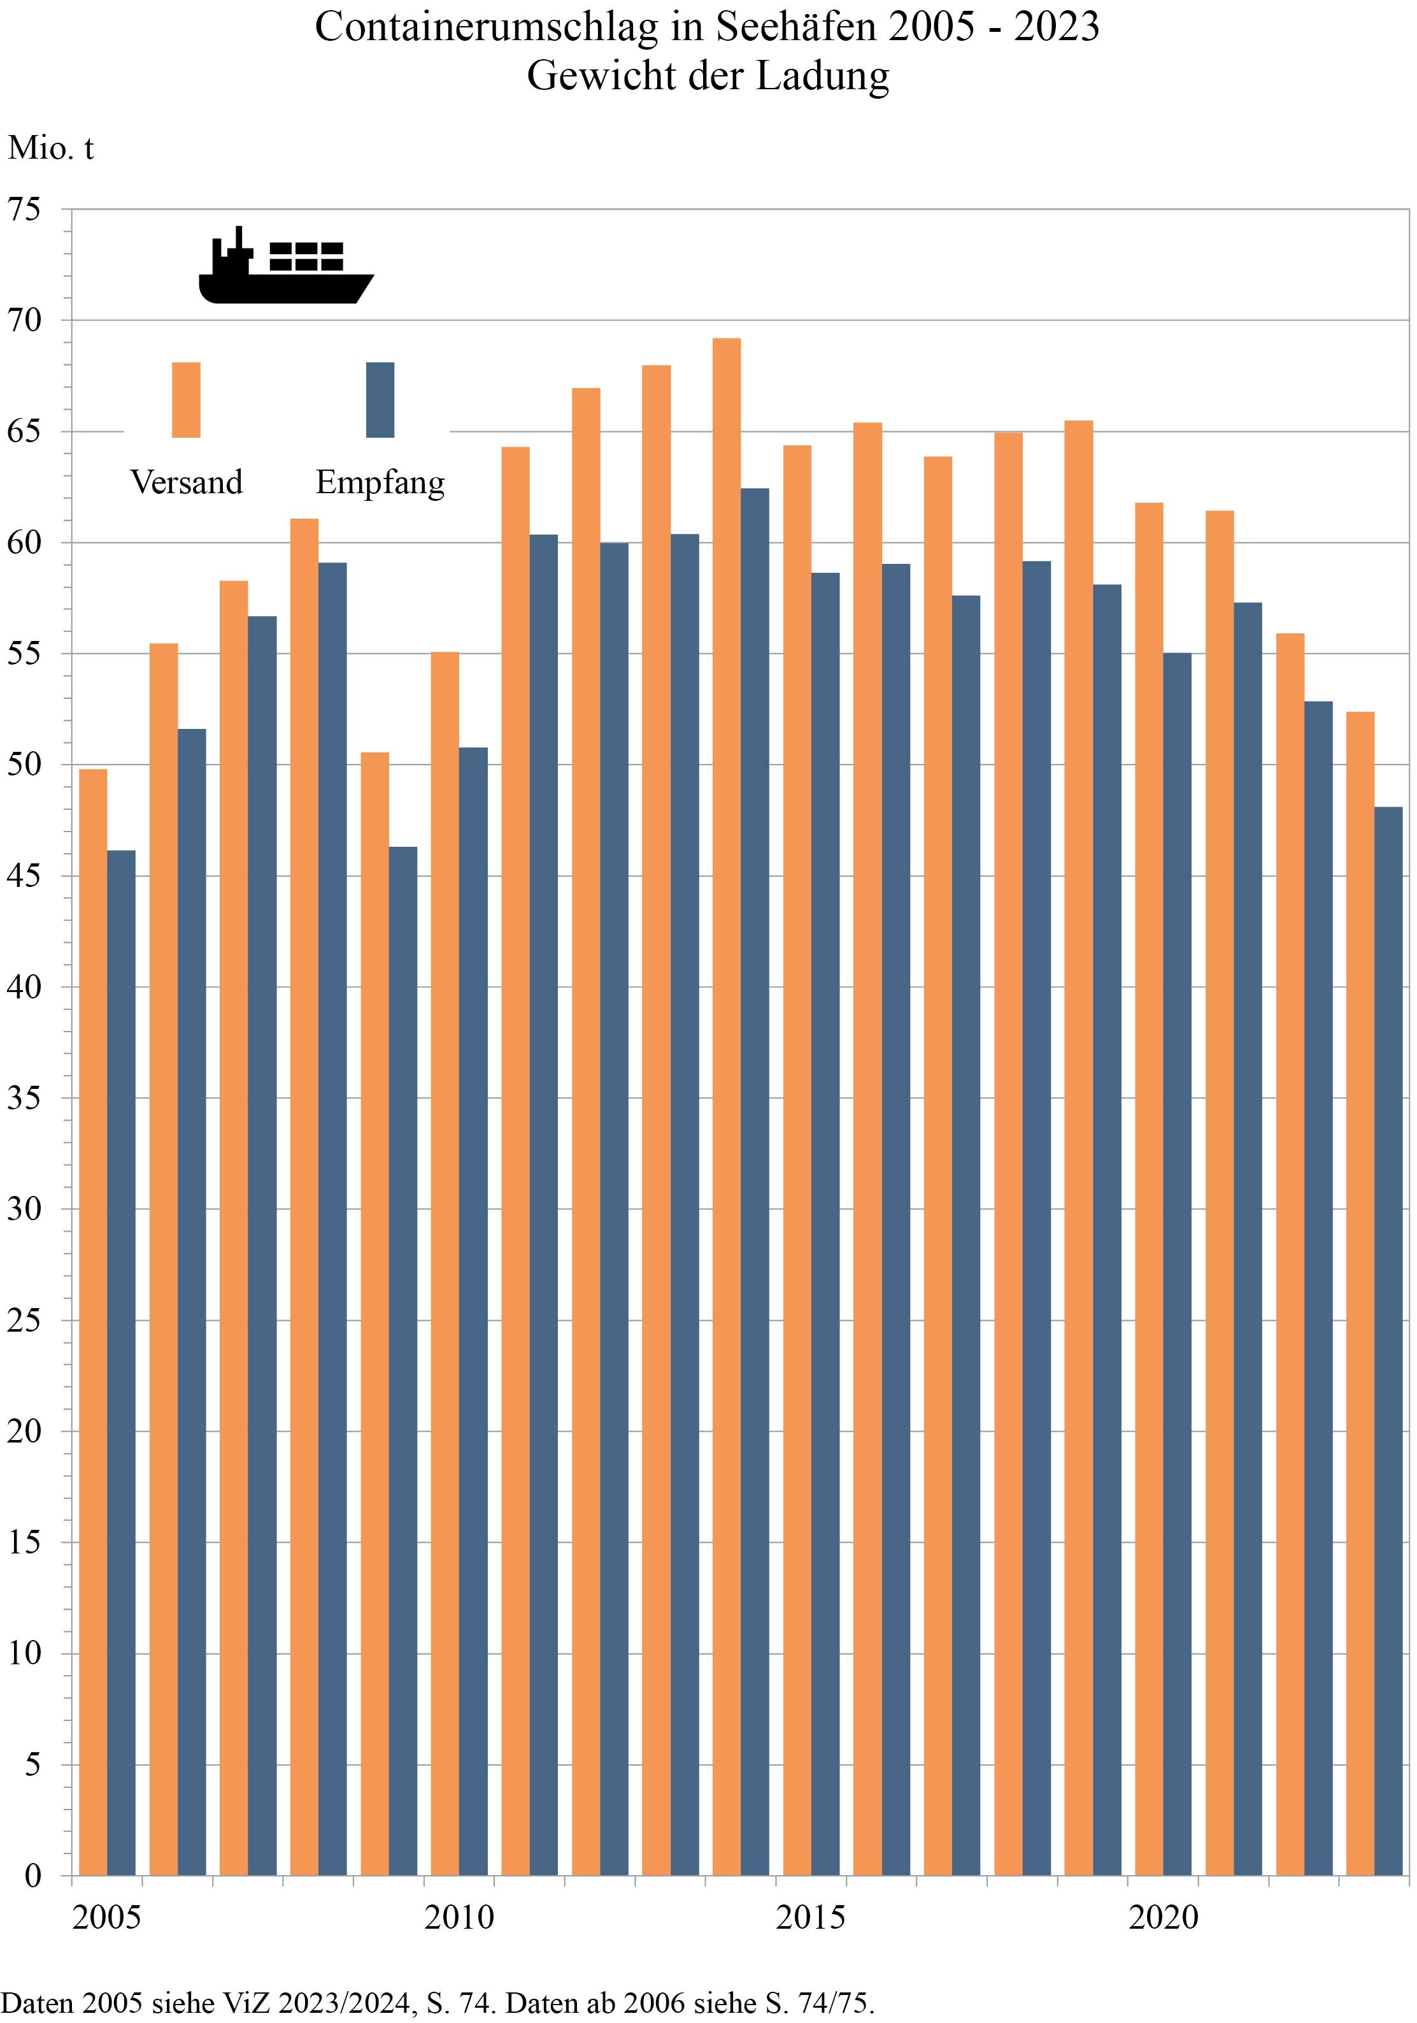
Zum Inhaltsverzeichnis

Seite 77
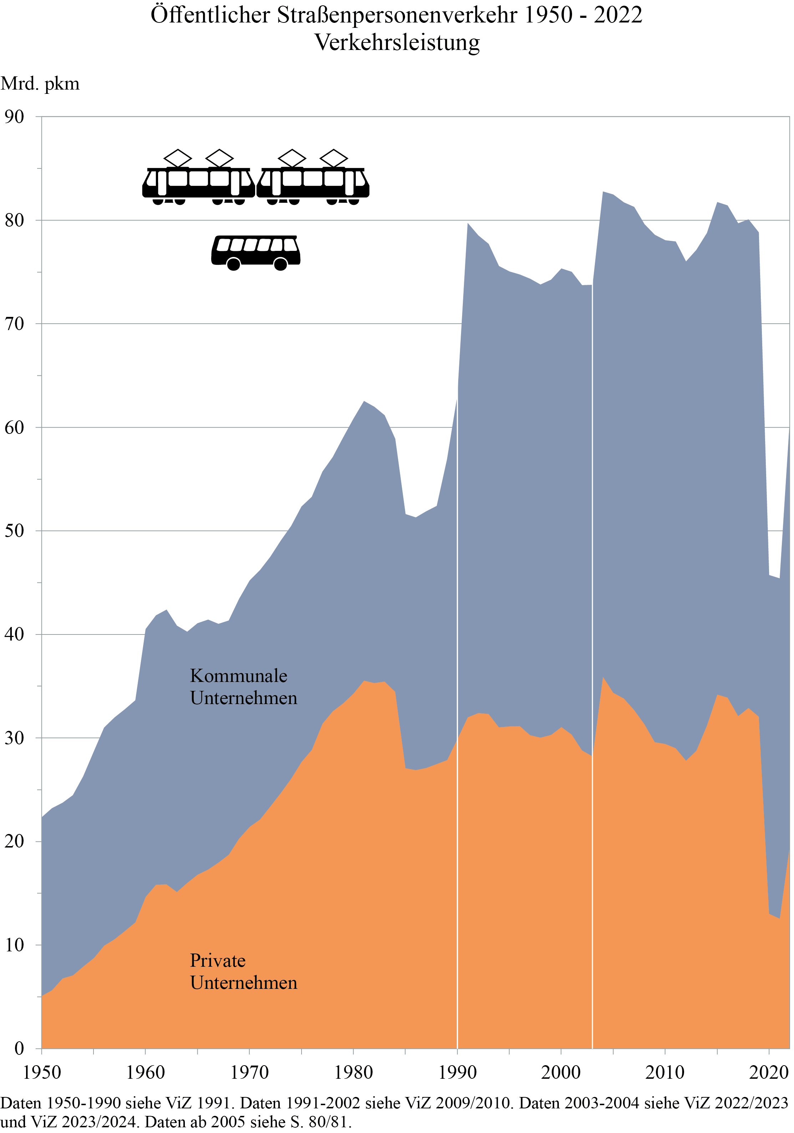
Zum Inhaltsverzeichnis

Seite 86
Zurm Inhaltsverzeichnis
Fluggesellschaften 1)

 |  |  |  |  | 2006 | 2007 | 2008 | 2009 | 2010 | 2011 | 2012 | 2013 | 2014

Luftfahrzeugbestand 2) |  |  |  | Anzahl | 1,817 | 1,738 | 1,755 | 1,801 | 1,770 | 1,784 | 1,913 | 1,820 | 1,900
 | Flugzeuge |  |  | Anzahl | 1,329 | 1,259 | 1,289 | 1,291 | 1,282 | 1,337 | 1,340 | 1,282 | 1,261
 |  | Startgewicht
}
 |  |  | bis 20 t | Anzahl | 632 | 552 | 547 | 554 | 510 | 525 | 553 | 576 | 494
 |  |  | über 20 t bis 75 t | Anzahl | 426 | 432 | 408 | 421 | 454 | 432 | 400 | 312 | 346
 |  |  | über 75 t bis 175 t | Anzahl | 148 | 168 | 199 | 195 | 191 | 225 | 241 | 236 | 261
 |  |  | über 175 t | Anzahl | 123 | 107 | 135 | 121 | 127 | 155 | 159 | 158 | 160
 | Hubschrauber 3) |  |  | Anzahl | 488 | 479 | 466 | 510 | 488 | 447 | 573 | 538 | 639

Erwerbstätige 4) |  |  |  | 1 000 | 59 | 63 | 65 | 64 | 65 | 66 | 70 | 68 | 67

Einnahmen 5) |  |  |  | Mio. € | 24,031 | 25,197 | 25,982 | 22,437 | 24,670 | 27,538 | 28,388 | 28,015 | 27,992
 | dar. aus Beförderungsleistungen |  |  | Mio. € | 23,998 | 25,164 | 25,941 | 22,400 | 24,623 | 27,488 | 28,324 | 27,960 | 27,911
 |  | Personenverkehr |  | Mio. € | 20,717 | 21,894 | 23,060 | 20,371 | 21,204 | 23,612 | 24,678 | 24,690 | 24,613
 |  | Güterverkehr |  | Mio. € | 3,281 | 3,270 | 2,881 | 2,029 | 3,419 | 3,876 | 3,646 | 3,270 | 3,298

1) Unternehmen der Bundesrepublik Deutschland.- 2) Stand 1.7. Ohne vermietete, einschl. angemieteter Luftfahrzeuge.- 3) Einschl. sonstiger Luftfahrzeuge.- 4) Stand 30.6.- 5) Ohne Umsatzsteuer. Quelle: 3.

Seite 112
Zum Inhaltsverzeichnis
Leistungsbilanz: Transport, Warenhandel, Dienstleistungen, Primär-, Sekundäreinkommen - in Mio. Euro

 |  |  | 2009 | 2010 |  |  |  | 2011 | 2012 | 2013 | 2014

Transportleistungen insgesamt |  |  |  |  | Transportleistungen insgesamt
Einnahmen 1) |  |  | 36,213 | 42,069 | Einnahmen |  |  | 42,916 | 44,218 | 45,577 | 46,589
Ausgaben 1) |  |  | 39,472 | 50,450 | Ausgaben |  |  | 51,449 | 54,407 | 55,427 | 53,456
Saldo 1) |  |  | -3,259 | -8,381 | Saldo |  |  | -8,533 | -10,189 | -9,850 | -6,867
 | Frachten |  | . | . |  | Seetransporte |  | 6,807 | 5,279 | 5,085 | 5,497
 | Personenbeförderung |  | . | . |  | Lufttransporte |  | -2,638 | -2,944 | -5,568 | -2,702
}
 | Sonstige Transportleistungen |  | . | . |  | Post- und Kurierdienste |  | 50 | -13 | -167 | -153
 |  | dar. Seehäfendienste | . | . |  | Sonstige Transportarten 2) |  | -12,752 | -12,511 | -9,201 | -9,509
 |  | dar. Flughäfendienste | . | .

Zum Vergleich: |  |  |  |  | Zum Vergleich:
Saldo der Leistungsbilanz |  |  |  |  | Saldo der Leistungsbilanz
der Bundesrepublik Deutschland 3) |  |  | 142,744 | 147,298 | der Bundesrepublik Deutschland 3) |  |  | 167,340 | 195,712 | 184,352 | 211,477
 | Warenhandel |  | 140,626 | 160,829 |  | Warenhandel |  | 162,970 | 199,531 | 203,802 | 219,629
 | Dienstleistungen 4) |  | -17,642 | -25,255 |  | Dienstleistungen 4) |  | -29,930 | -30,774 | -39,321 | -25,303
 |  | Reiseverkehr | -33,341 | -32,775 |  |  | Reiseverkehr | -33,755 | -35,422 | -37,713 | -37,653
 |  | Transportleistungen | -3,259 | -8,381 |  |  | Transportleistungen | -8,533 | -10,189 | -9,850 | -6,867
 |  | Versicherungen 5) | 4,370 | 3,082 |  |  | Versicherungen 5) | 2,862 | 5,187 | 3,291 | 3,643
 |  | Sonstige Dienstleistungen 6) | 14,588 | 12,819 |  |  | Sonstige Dienstleistungen 6) | 9,497 | 9,651 | 4,951 | 15,573
 | Primär- 7), Sekundäreinkommen 8) |  | 19,760 | 11,725 |  | Primär- 7), Sekundäreinkommen 8) |  | 34,300 | 26,955 | 19,871 | 17,151

1) Einschl. Fracht- und Versicherungskosten des Außenhandels.- 2) Binnenschiffs-, Straßen-, Schienen-, Weltraumfrachten sowie Transport in Rohrfernleitungen.- 3) Werte nicht saisonbereinigt. Erfassung von Warenhandel und Dienstleistungen an der Grenze bei Einfuhr einschl. Transport- und Versicherungskosten (cif: cost, insurance, freight), bei Ausfuhr ohne Transport- und Versicherungskosten (fob: free on board).- 4) Einschl. Fracht- und Versicherungskosten des Außenhandels.- 5) In den Prämienzahlungen enthaltene Dienstleistungskomponenten. Ab 2014 einschl. Provisionen für Versicherungsmakler.- Weitere Anmerkungen siehe folgende Seite.

Seite 121
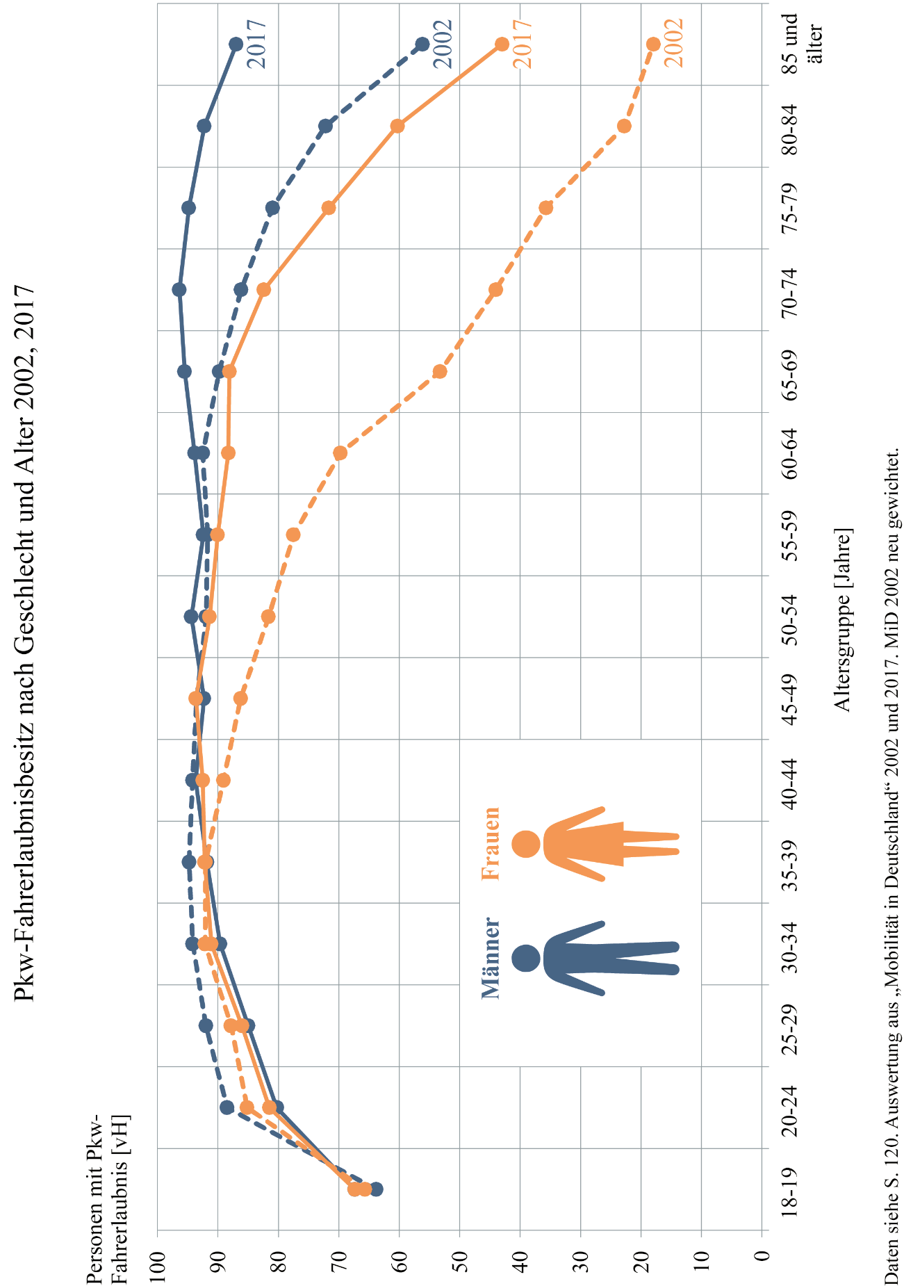
Zum Inhaltsverzeichnis

Seite 131
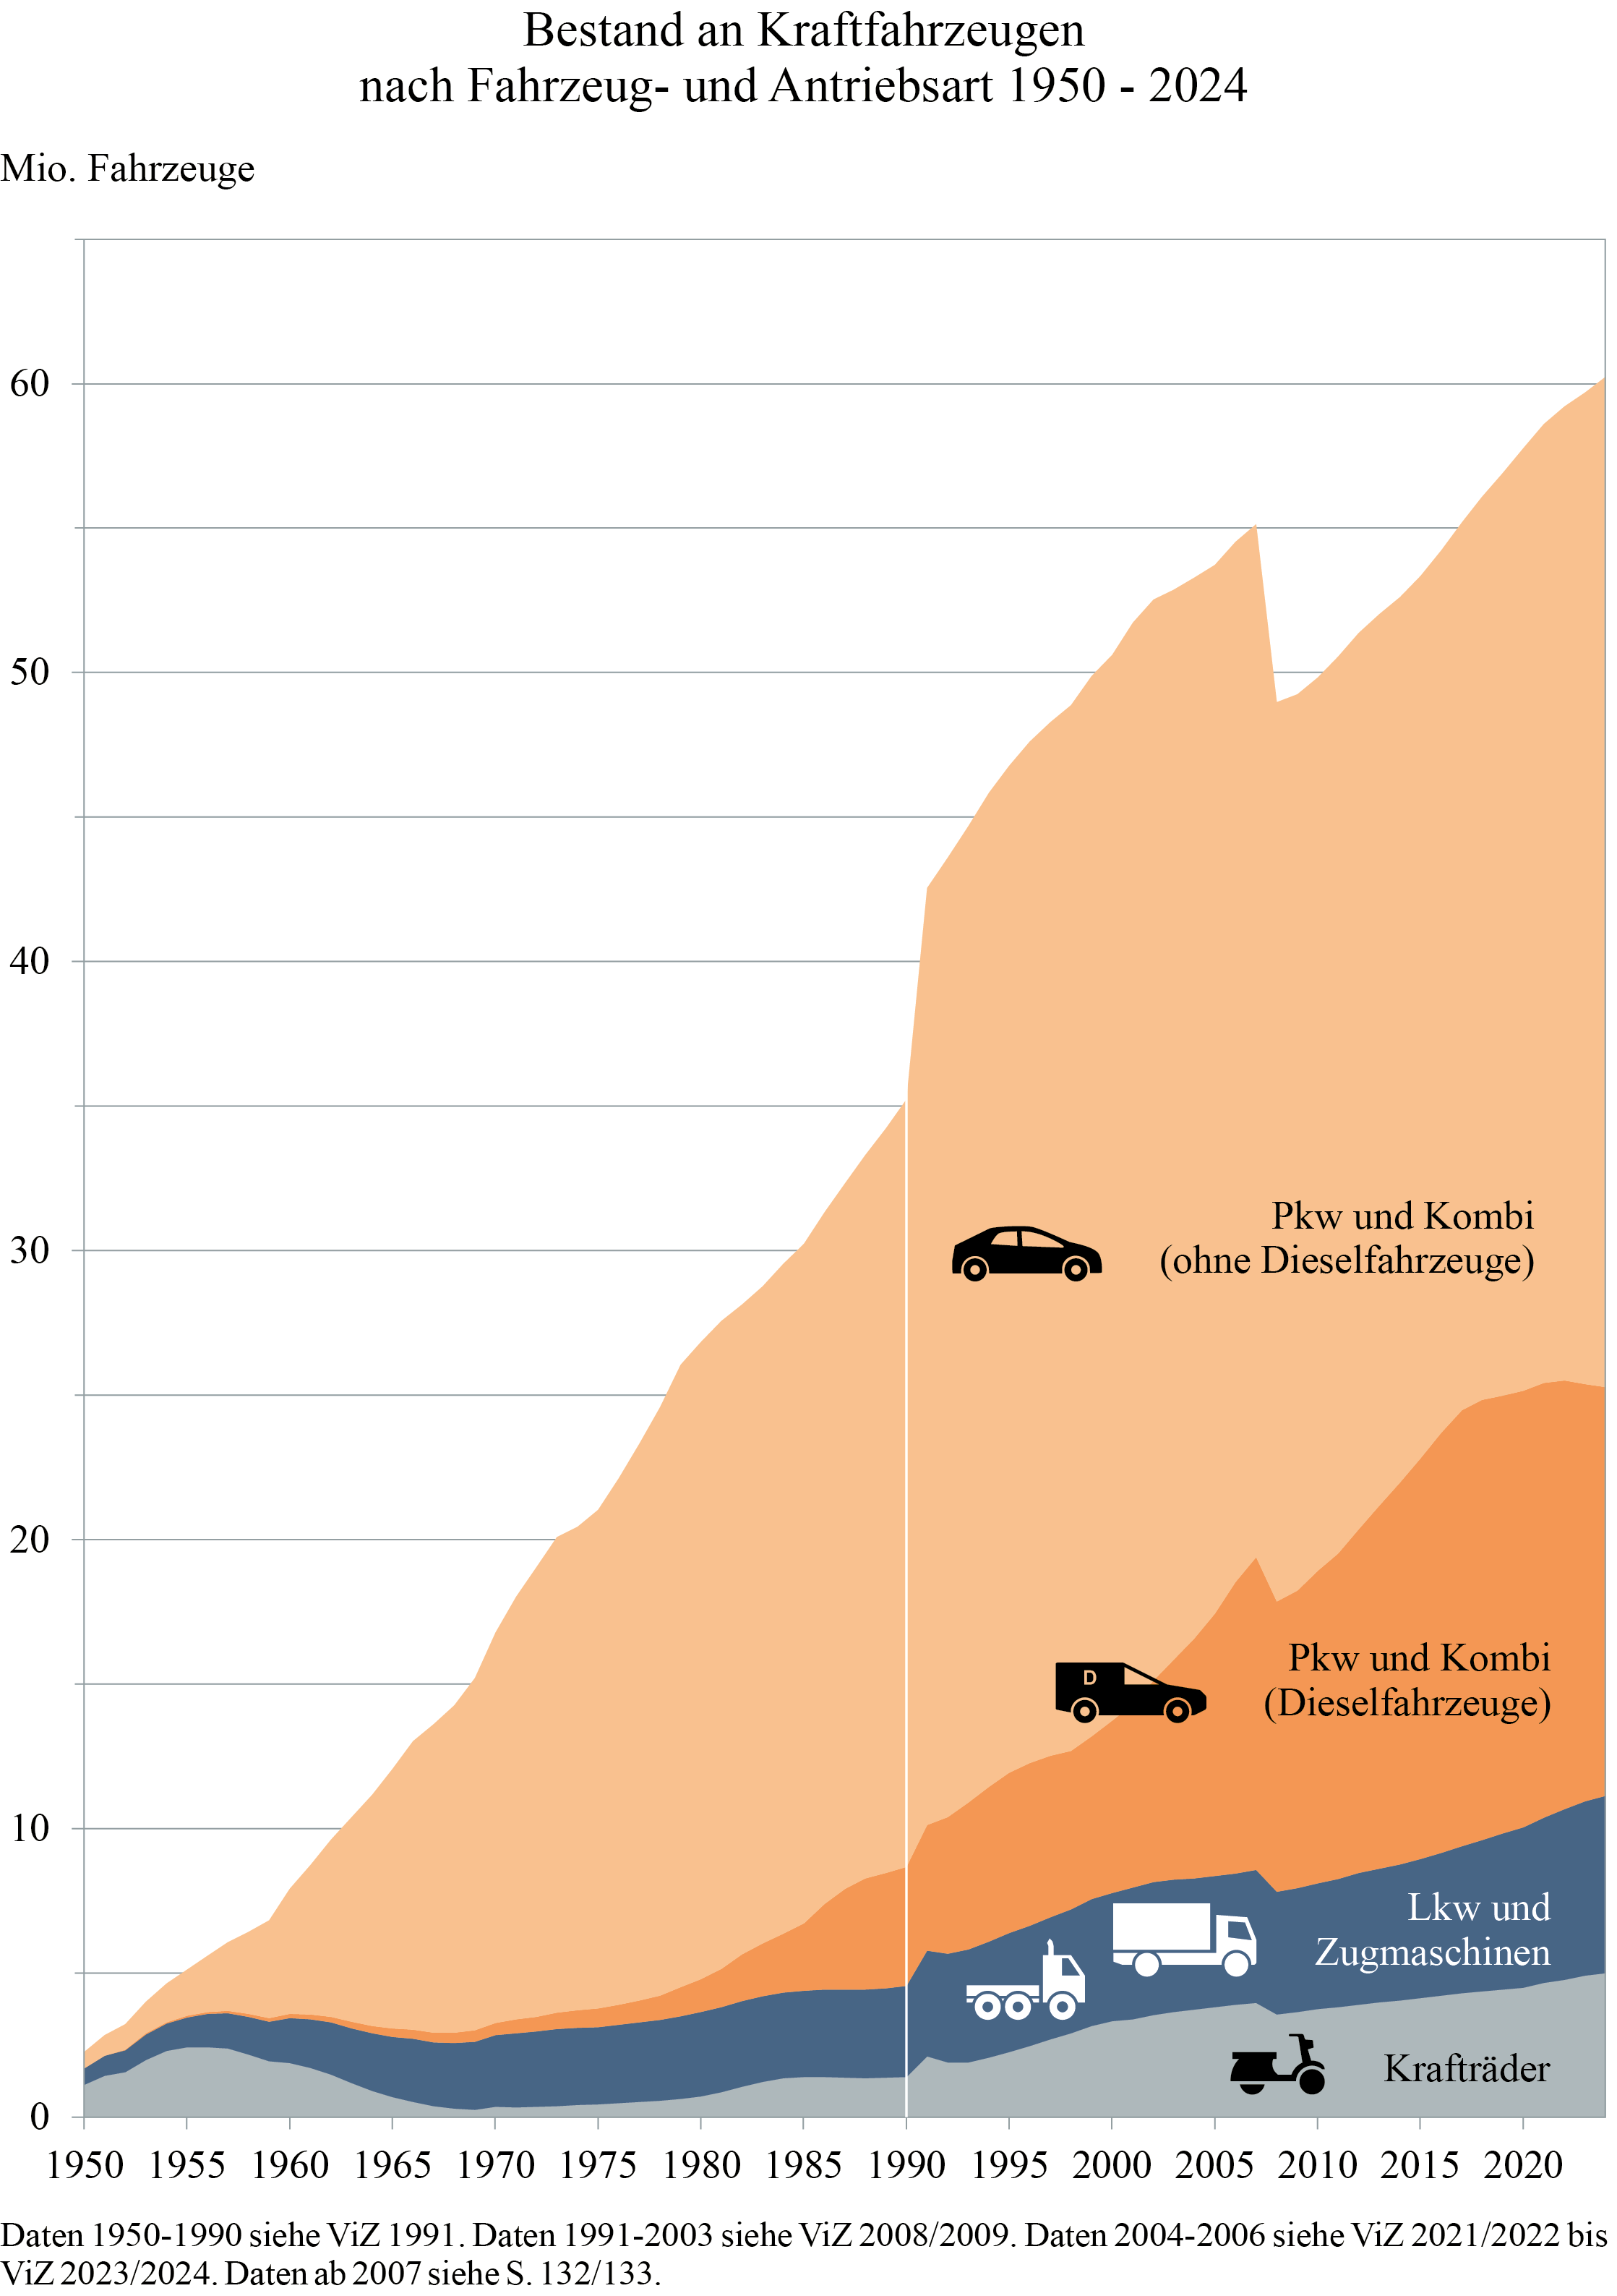
Zum Inhaltsverzeichnis

Seite 138
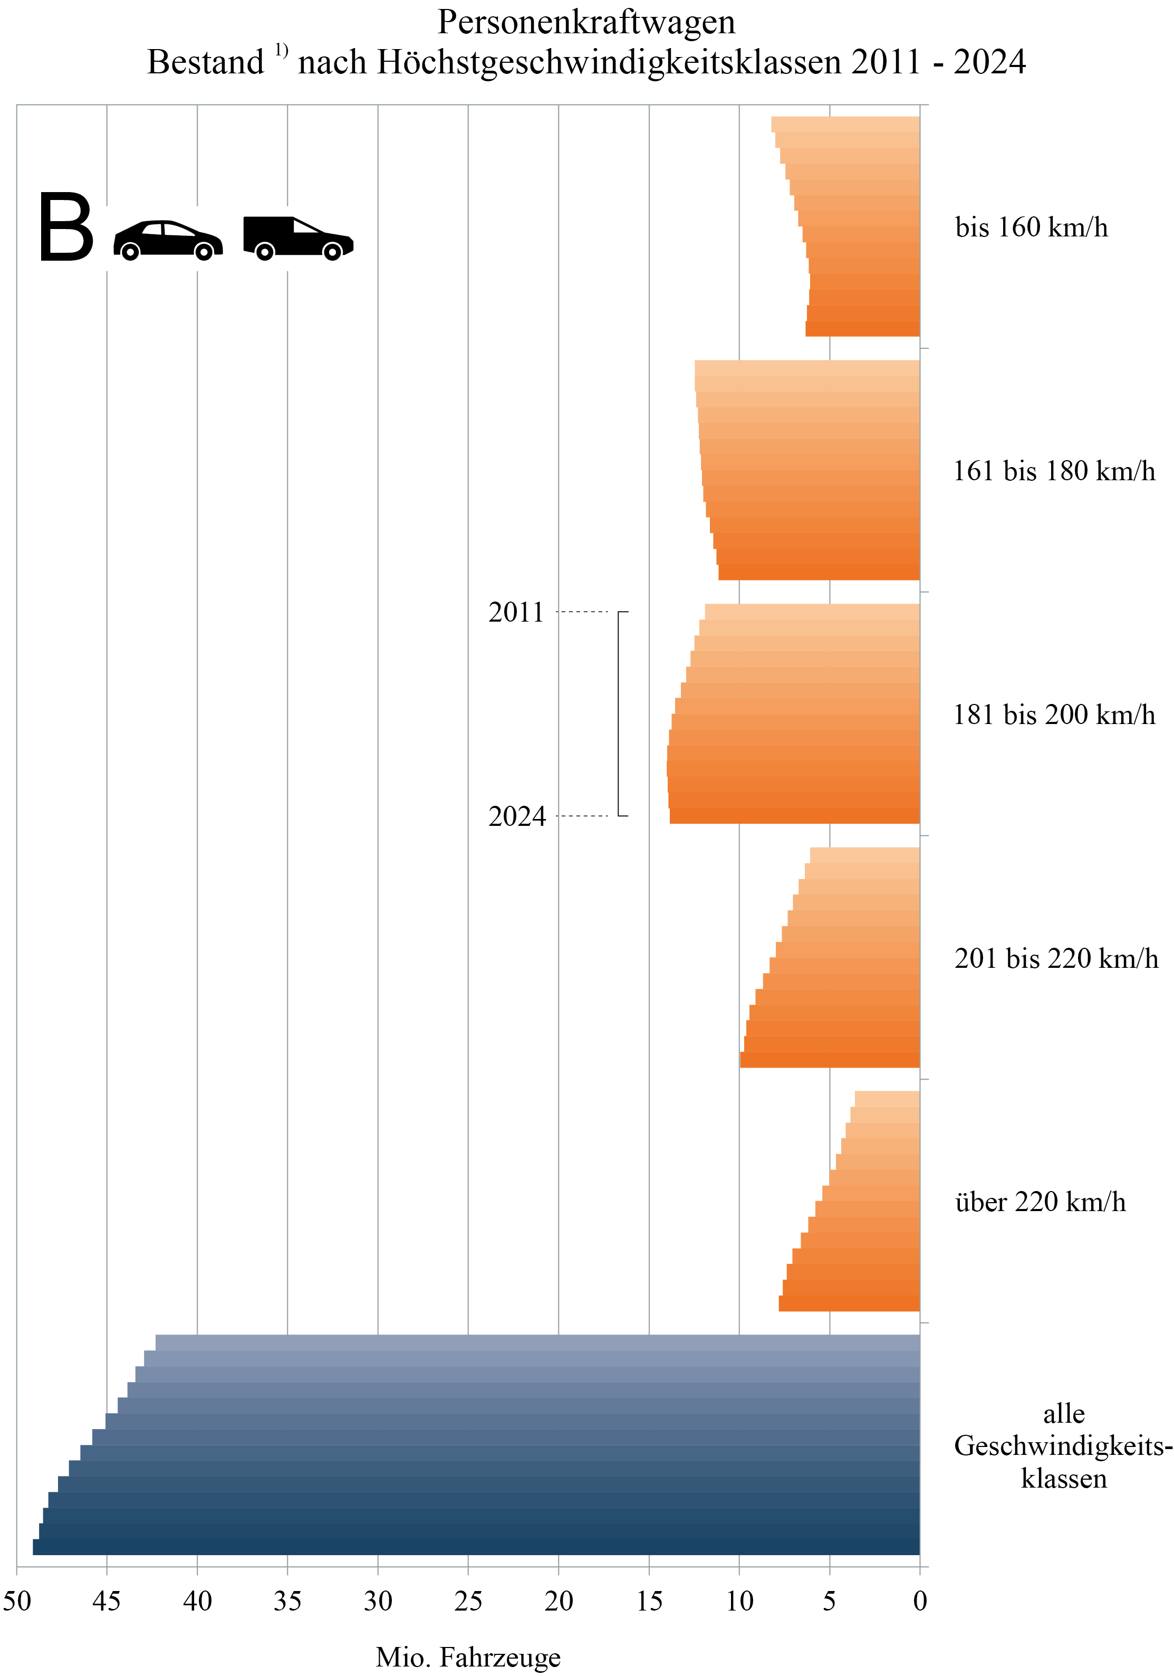
Zum Inhaltsverzeichnis

Seite 139
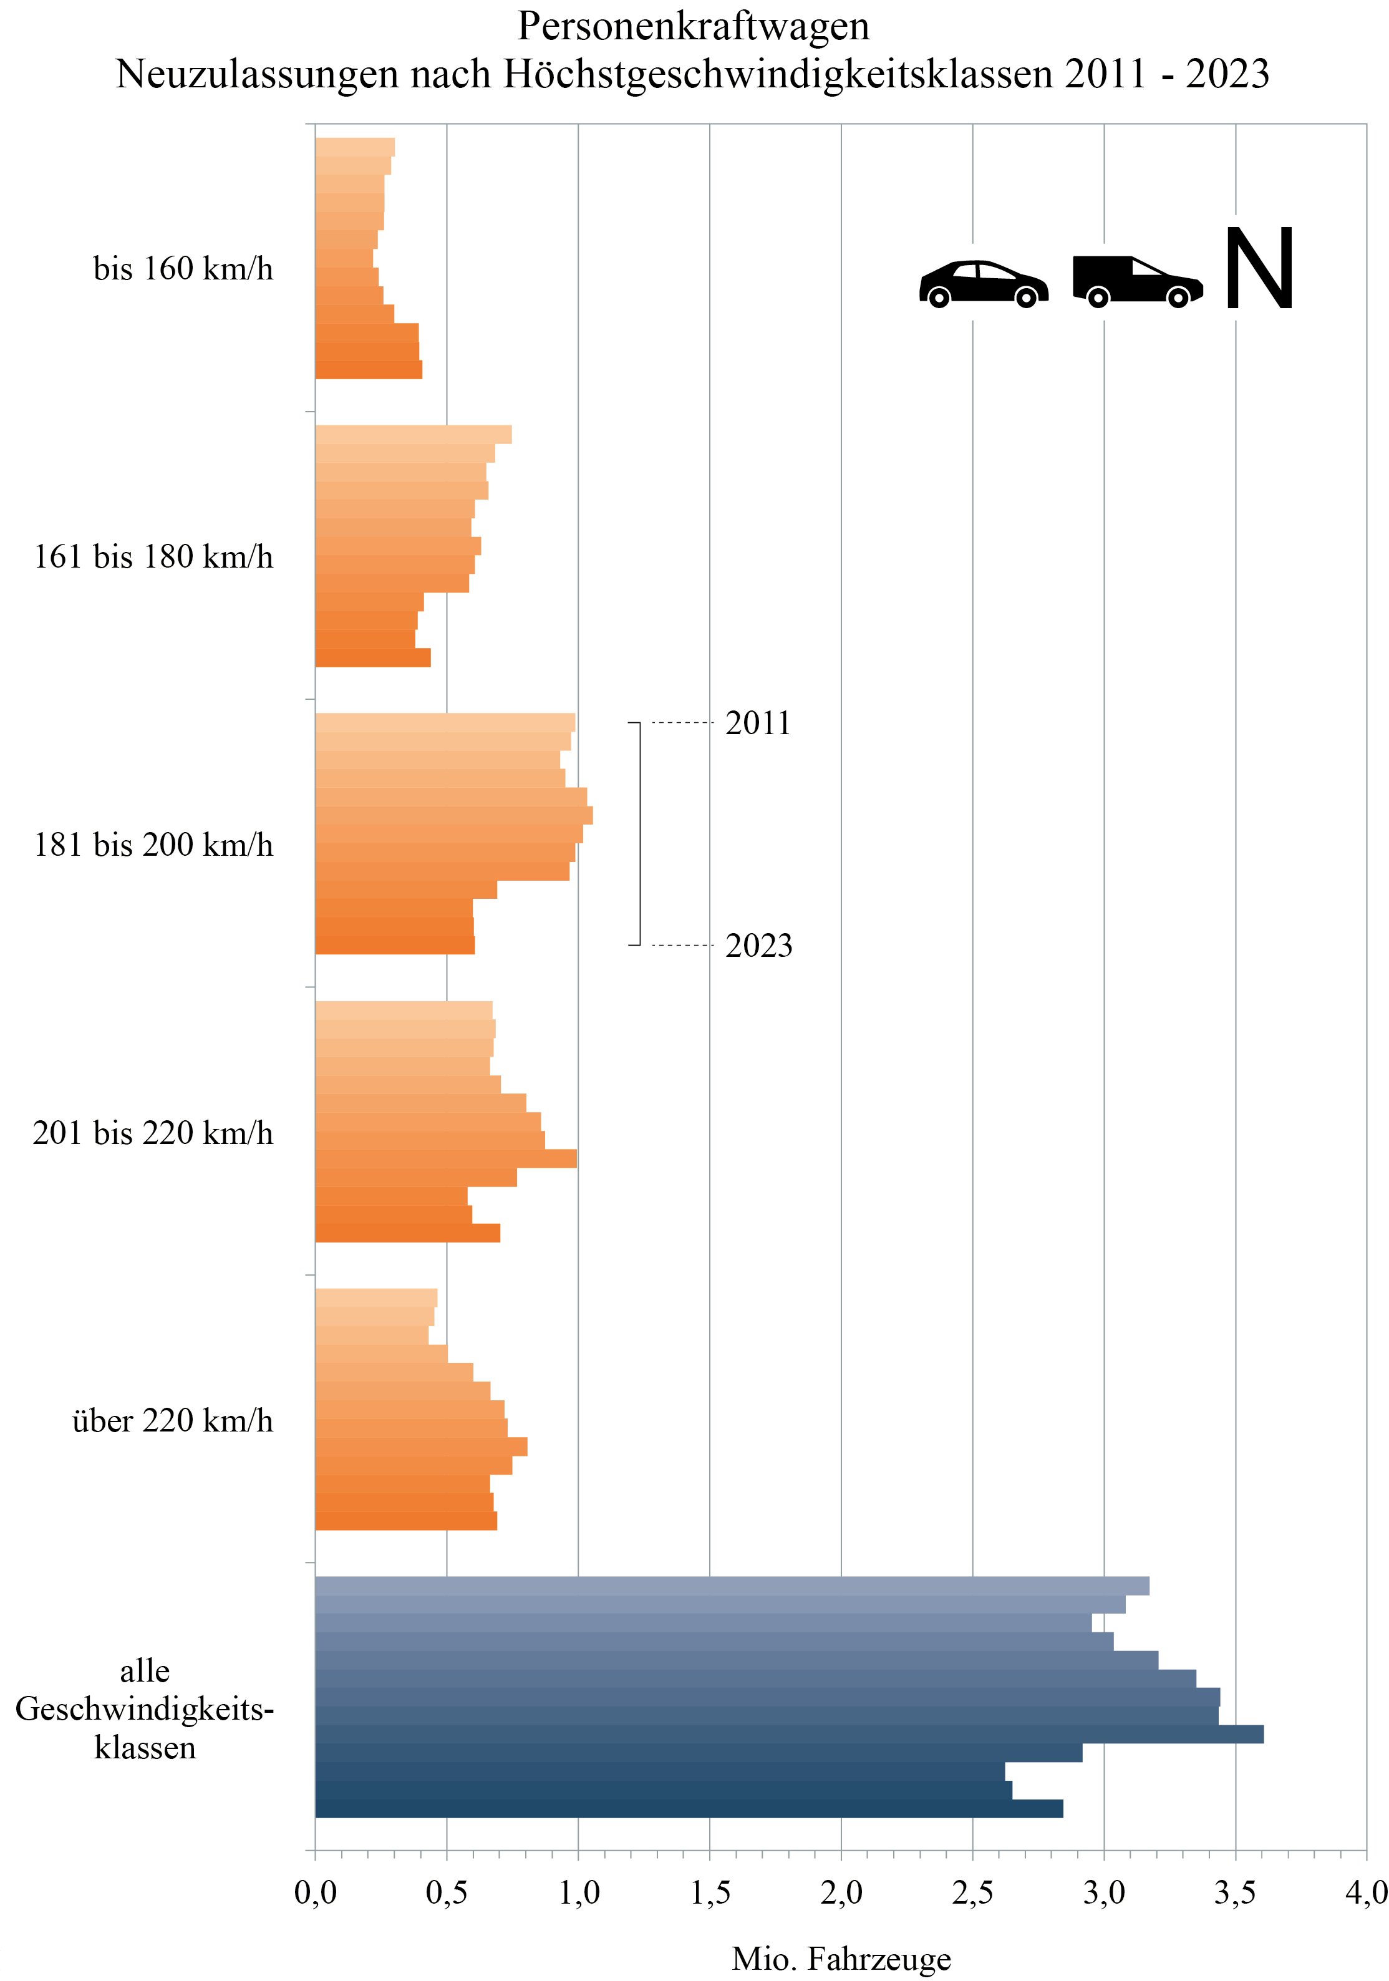
Zum Inhaltsverzeichnis

Seite 150
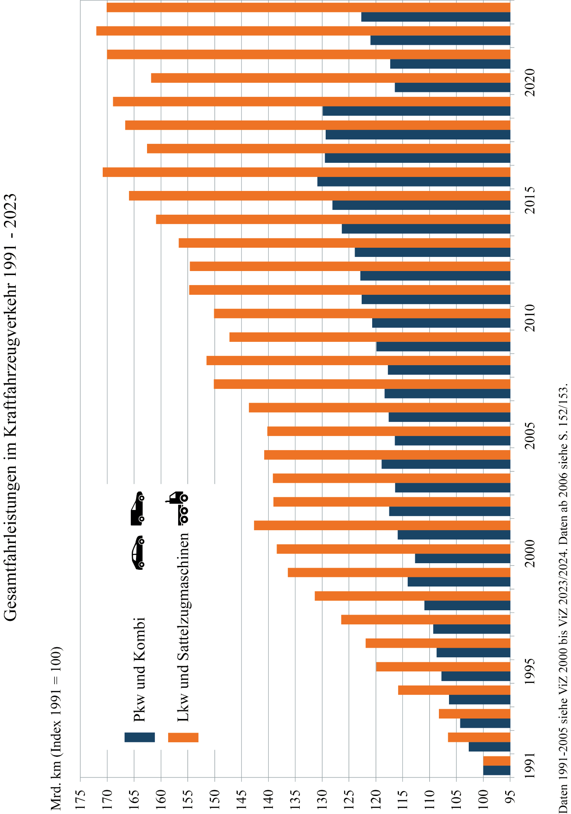
Zum Inhaltsverzeichnis

Seite 151
Zum Inhaltsverzeichnis
 | Erläuterungen zu Fahrleistungen von Kraftfahrzeugen

Aus der amtlichen Statistik sind Informationen zur Fahrleistung von Kraftfahrzeugen (Kfz) nur für Teilbereiche verfügbar. Von DLR und DIW Berlin werden daher auf Basis einer Modellrechnung jährlich die Fahrleistungen aller Kfz differenziert nach Kraftfahrzeug- und Antriebsarten nach dem Inländerkonzept ermittelt.
Die Fahrleistungs- und Verbrauchsrechnung basiert seit vielen Jahren darauf, dass sich die in einem Jahr im Straßenverkehr verbrauchten Kraftstoffmengen einerseits weitgehend aus den abgesetzten Mengen ergeben. Andererseits lassen sie sich als Produkt aus dem Fahrzeugbestand, dem durchschnittlichen Verbrauch und der durchschnittlichen Fahrleistung der Fahrzeuge berechnen, d. h. es ist Menge [Liter] = Bestand [Fzg] * durchschnittliche Fahrleistung [km/Fzg] * durchschnittlicher Verbrauch [Liter/km]. In einem iterativen Prozess werden die Elemente der Rechnung so bestimmt, dass diese Äquivalenz hergestellt ist, d. h. die fahrleistungsbasierten Verbrauchswerte dem gesamten Kraftstoffverbrauch entsprechen. Berücksichtigt werden auch die Fahrleistungen von Kfz, die mit Flüssiggas, Erdgas oder elektrisch betrieben werden.
Mit der Verfügbarkeit neuer Datenquellen wurde das Berechnungsverfahren ab 2017 modifiziert. Der Fahrzeugbestand, welcher der Fahrleistungsrechnung zugrunde liegt, beruht auf den im Zentralen Fahrzeugregister des Kraftfahrt-Bundesamtes (KBA) erfassten Kfz. Ab 2017 werden mittlere Jahresbestände (gemittelt aus Jahresanfangs- und Jahresendbestand) nach Fahrzeug- und Antriebsarten genutzt.
Das KBA veröffentlicht jährlich die Statistik „Verkehr in Kilometern“ (Fahrleistungsermittlung auf der Basis von Daten aus den Hauptuntersuchungen von Kfz). Die mittleren Fahrleistungen je Fahrzeugart der Modellrechnung orientieren sich an den in „Verkehr in Kilometern“ ausgewiesenen Werten. Für zusätzliche Differenzierungen werden die Ergebnisse der Fahrleistungserhebung 2014 der Bundesanstalt für Straßenwesen (BASt) herangezogen. Für die Jahre 2020 bis 2023 wurden die mittleren Fahrleistungen mithilfe eines eigenen Schätzverfahrens ermittelt, da die in „Verkehr in Kilometern“ ausgewiesenen Werte die Schwankungen der Fahrleistung während und nach der Pandemie nicht adäquat abbilden.
Der spezifische, fahrleistungsgewichtete Kraftstoffverbrauch je Fahrzeug- und Antriebsart wird jährlich im Rahmen der Fahrleistungsrechnung unter Einbezug von Verbrauchsentwicklungen auf Basis veröffentlichter Testwerte ermittelt. Für Pkw sind dabei seit 2017 Normverbräuche (NEFZ bzw. WLTP) sowie Korrekturfaktoren zur Ableitung von Realverbräuchen (Grundlage: Handbuch für Emissionsfaktoren) zugrunde gelegt.
Zur Bilanzierung der von deutschen Kfz verbrauchten Kraftstoffmengen werden auch die von deutschen Kfz im Ausland und die von ausländischen Kfz in Deutschland getankten Kraftstoffmengen berücksichtigt. Für diese Rechnungen werden folgende Einflussfaktoren einbezogen: Fahrleistung ausländischer Kfz in Deutschland, Fahrleistung deutscher Kfz im Ausland, Kraftstoffpreisdifferenzen zwischen Deutschland und angrenzendem Ausland sowie die Entwicklung der grenzüberschreitenden Verkehre.

Seite 159
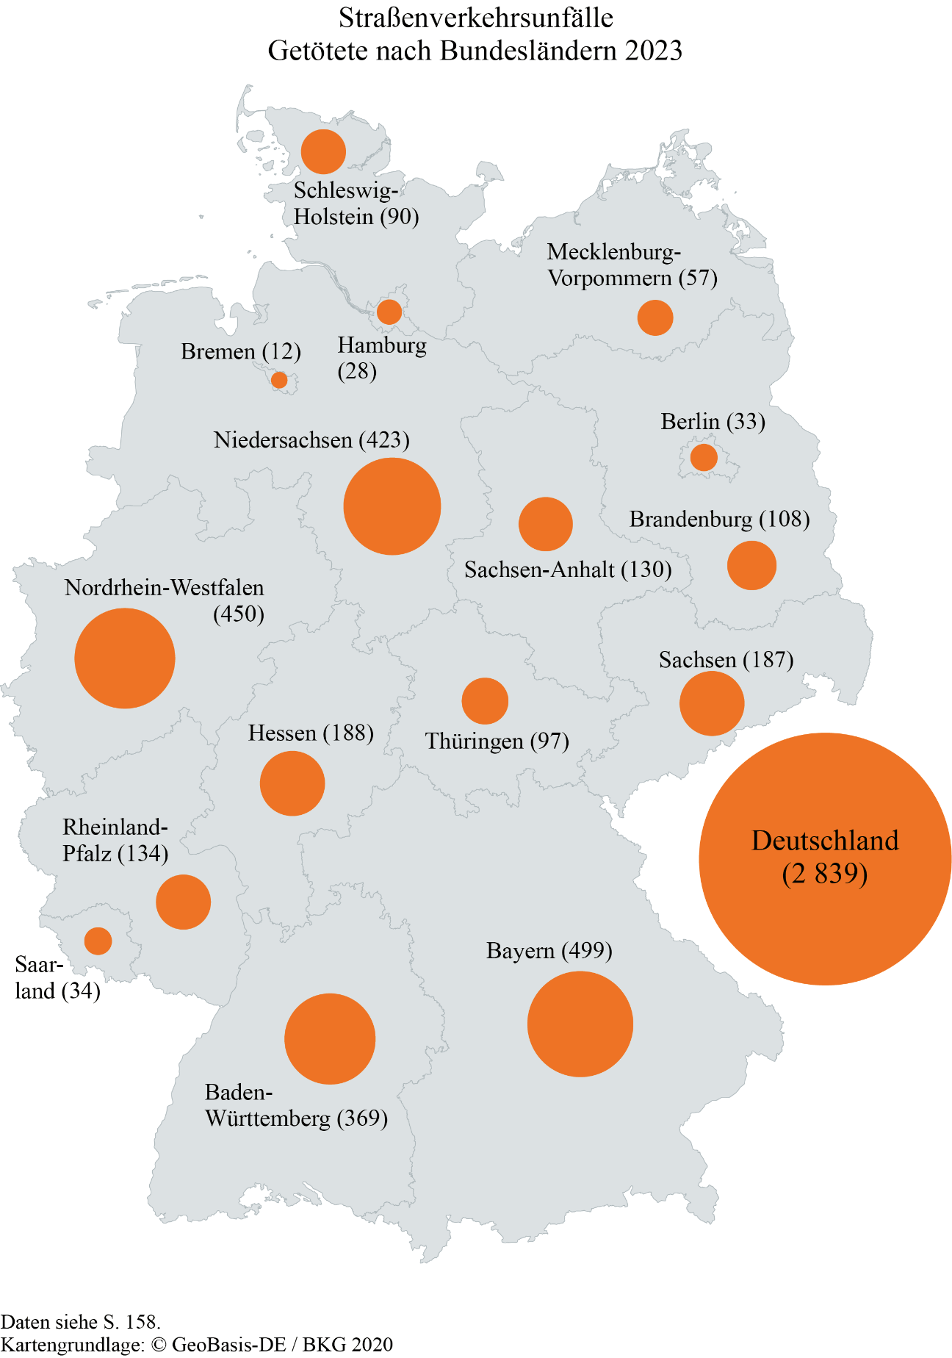
Zum Inhaltsverzeichnis

Seite 161
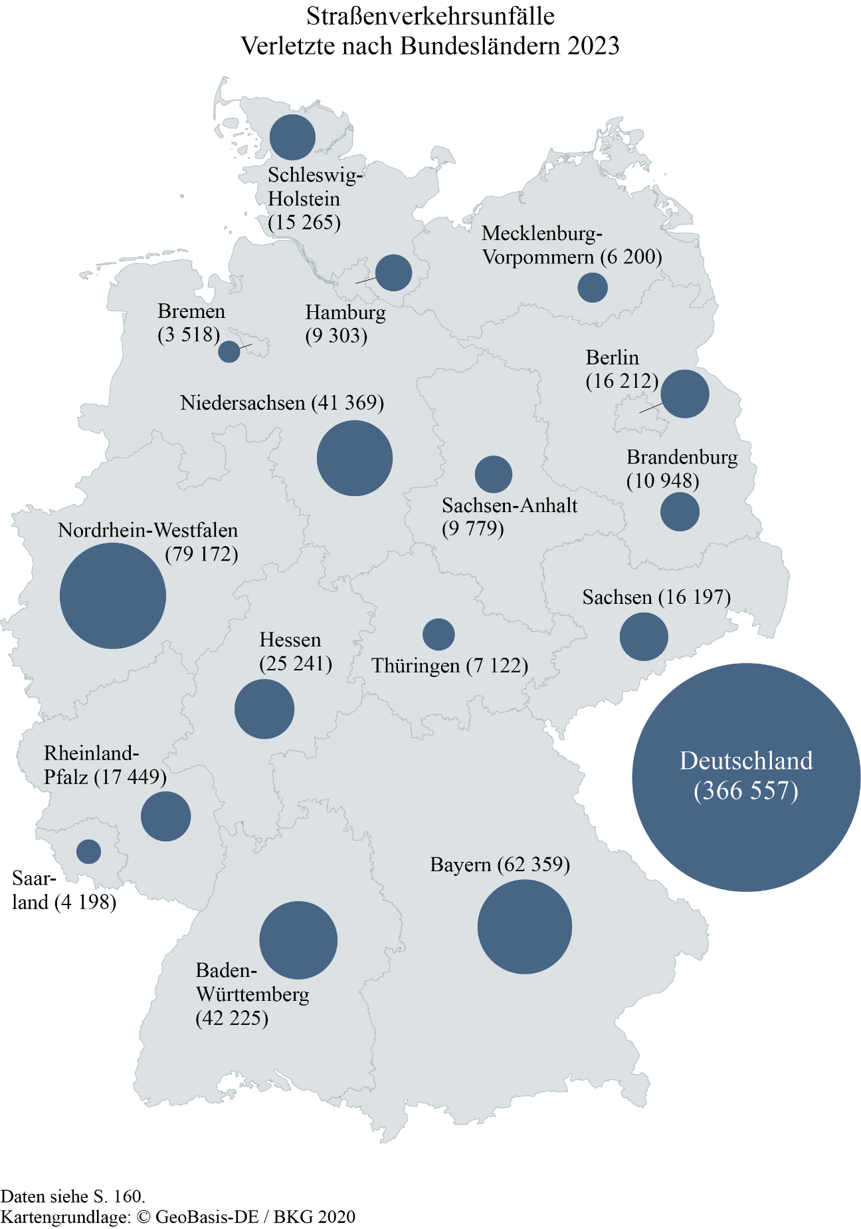
Zum Inhaltsverzeichnis

Seite 164
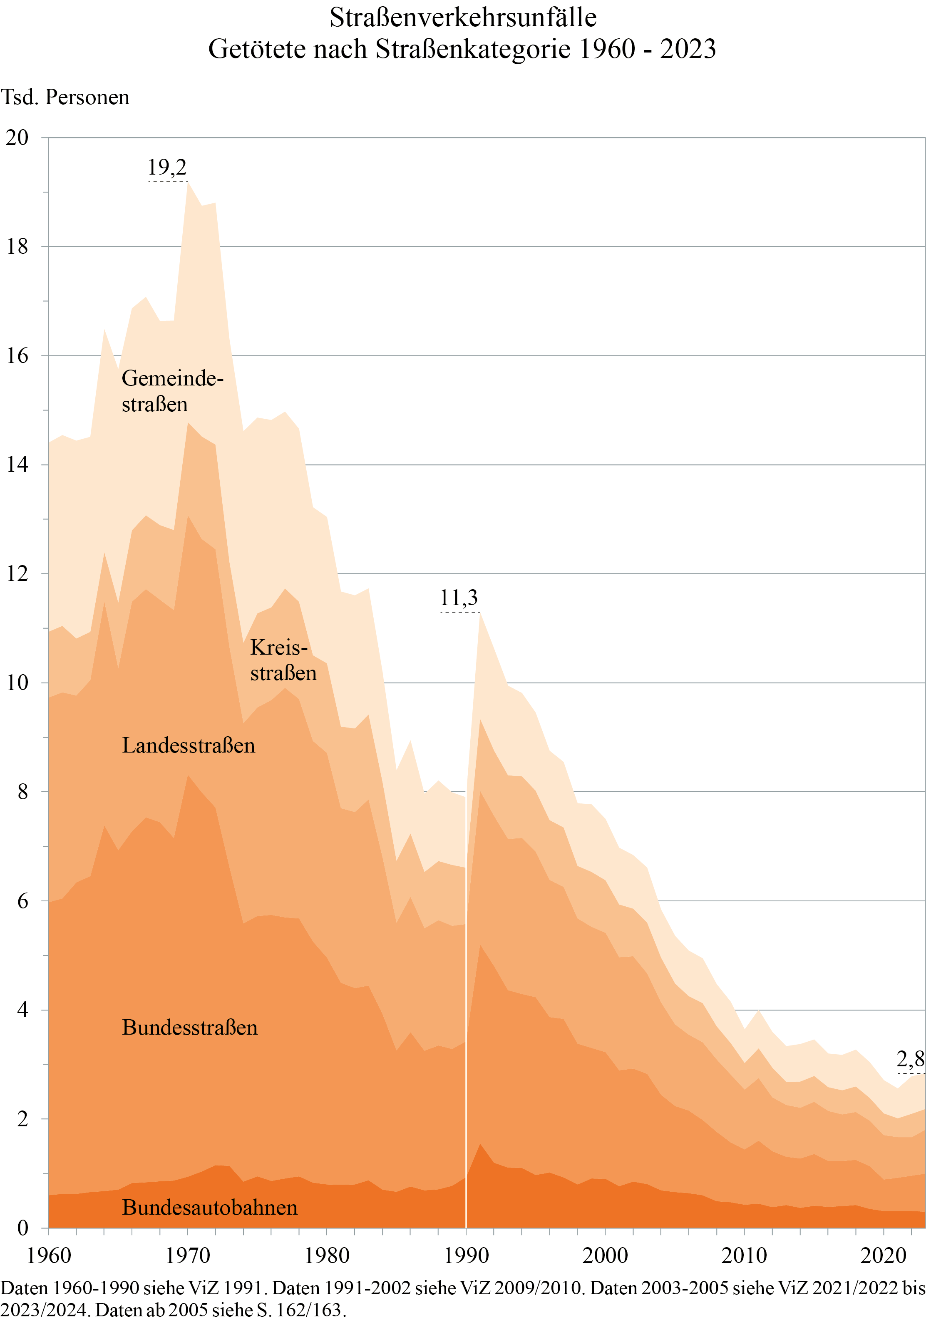
Zum Inhaltsverzeichnis

Seite 167
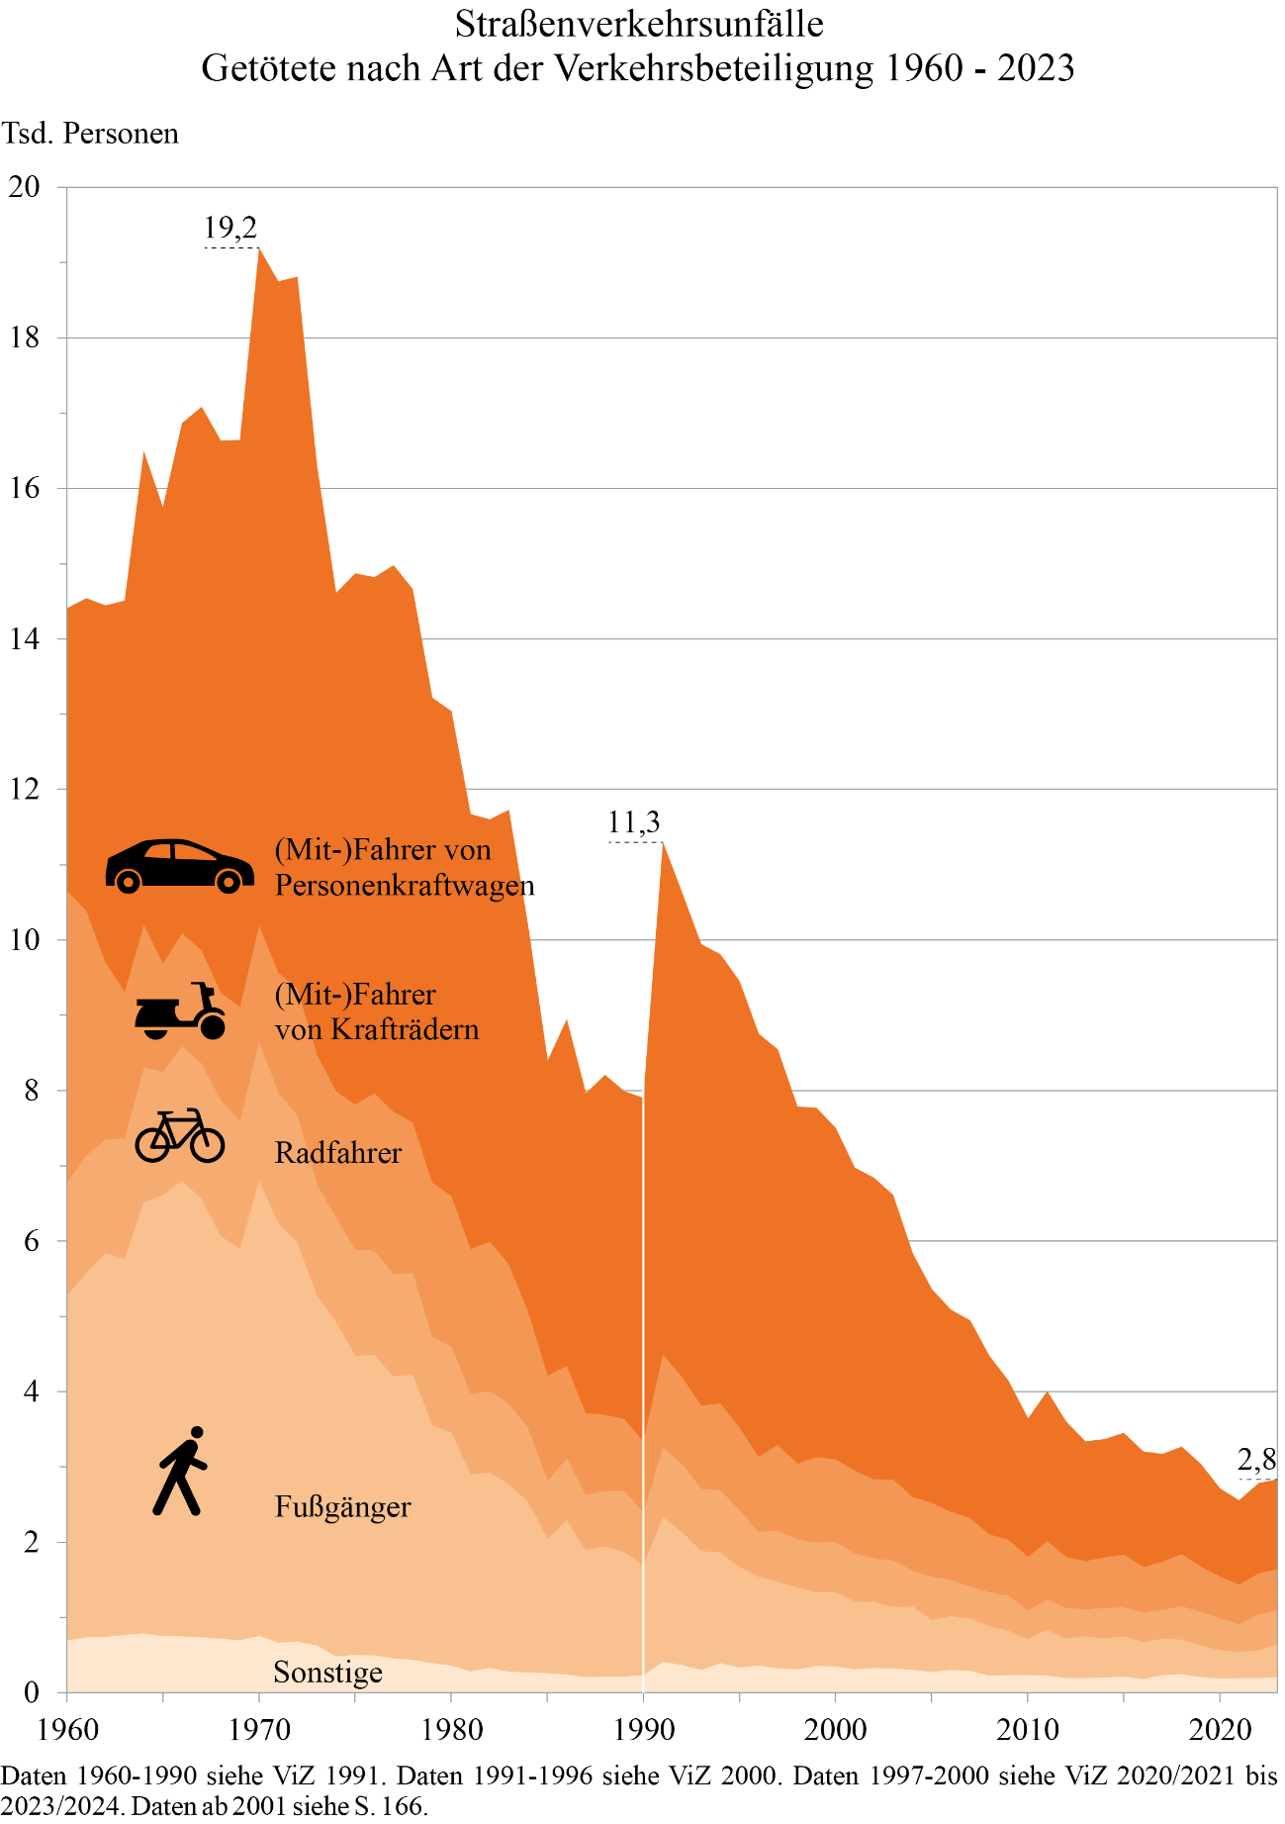
Zum Inhaltsverzeichnis

Seite 172
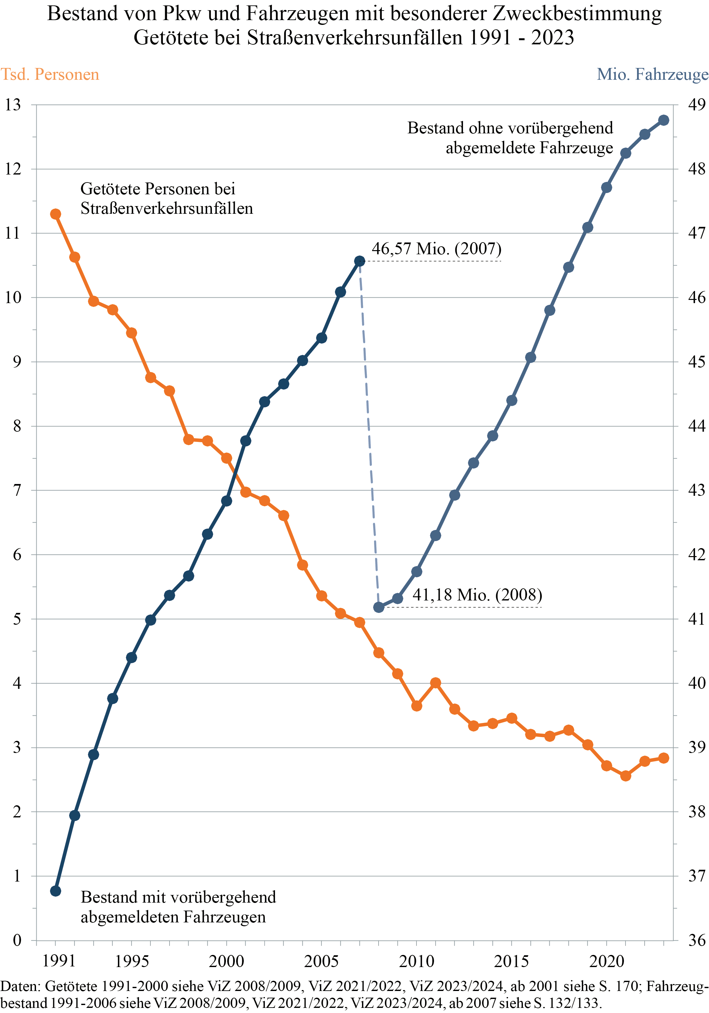
Zum Inhaltsverzeichnis

Seite 180
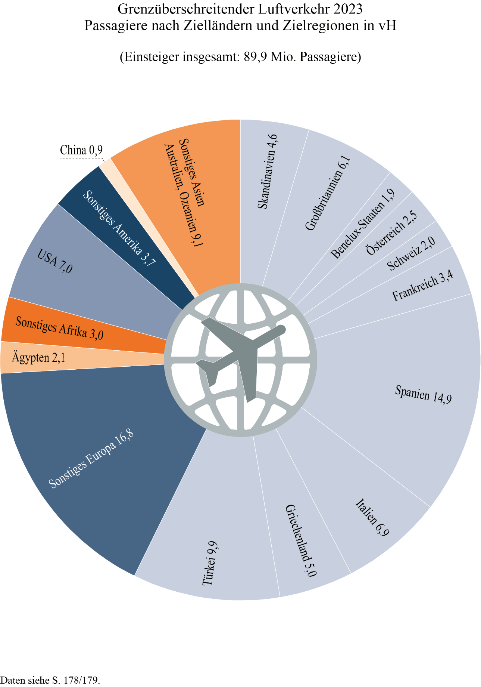
Zum Inhaltsverzeichnis

Seite 181
Zum Inhaltsverzeichnis
 | Erläuterungen zum grenzüberschreitenden Güterverkehr

Das Verkehrsaufkommen im grenzüberschreitenden Verkehr als Teil des gesamten Güterverkehrs umfasst den Versand der Bundesrepublik Deutschland in das Ausland und den Empfang aus dem Ausland. Der Durchgangsverkehr vom Ausland durch die Bundesrepublik Deutschland in das Ausland ist in diesen Angaben nicht enthalten, sondern gesondert auf den Seiten 208/209 nachgewiesen.
Die Zuordnung nach Verkehrsbereichen (Eisenbahn-, Straßen-, Binnenschiffs-, See-, Luft- und Rohrleitungsverkehr) richtet sich nach der Verkehrsmittelart, mit der das Gut über die Grenze transportiert wurde. Sie sagt nichts darüber aus, in welchem Verkehrsbereich der Transport zum Empfangsort bzw. vom Herkunftsort überwiegend durchgeführt wurde. So wird in der Verkehrsstatistik zum Beispiel ein Exportgut für Asien, das nach einem ausländischen Seehafen mit dem Lastkraftwagen über die Grenze der Bundesrepublik Deutschland transportiert wurde, im grenzüberschreitenden Straßenverkehr nachgewiesen. In der Außenhandelsstatistik hingegen wird, differenziert nach Herkunfts- bzw. Empfangsländern, in diesem Fall der Transport dem Verkehrsbereich Seeschifffahrt zugeordnet.
Den tonnenkilometrischen Leistungen liegt diejenige Wegstrecke zugrunde, die auf dem Gebiet (im Luftverkehr: über dem Gebiet) der Bundesrepublik Deutschland zurückgelegt wurde. Auslandsstrecken sind nicht berücksichtigt, mit einer Ausnahme: In der Seeschifffahrt waren bis 2013 die durchschnittlichen Versandweiten bis zum Zielhafen Grundlage der Berechnung, die vom DIW als Ergänzung der amtlichen Statistik durchgeführt wurde. Damit war es möglich, auch die Leistungen der Seeschifffahrt im grenzüberschreitenden Verkehr für Versand und Empfang getrennt zu publizieren. Durch geänderte Ausweisung in der amtlichen Statistik ist eine Berechnung ab 2014 nicht mehr möglich.
Grenzüberschreitender Straßengüterverkehr
Für deutsche Lastkraftfahrzeuge wird seit 1994 eine Stichprobenerhebung zum Verkehr deutscher Lastkraftfahrzeuge vom Kraftfahrt-Bundesamt (KBA) durchgeführt und aufbereitet. Es werden sowohl der Gesamtverkehr als auch der Inlandsverkehr, also der Verkehr auf deutschem Territorium, ausgewiesen, wobei Strecken aus dem grenzüberschreitenden Verkehr über ein Entfernungswerk ermittelt werden.
Für den Verkehr europäischer Lastkraftfahrzeuge werden seit 2005 vom KBA Daten zur Verfügung gestellt, die auf Erhebungen der EU-Länder und einzelner Nicht-EU-Länder für ihre jeweiligen Fahrzeuge basieren. In den in Verkehr in Zahlen ausgewiesenen Daten sind – im Unterschied zu den vom KBA veröffentlichten Daten – auch alle Nicht-EU-Lastkraftfahrzeuge enthalten. Ab 2017 wurden die Daten unter Berücksichtigung der Mautstatistik und den vorliegenden Daten der KBA-Statistik geschätzt, siehe auch Erläuterungen zum Güterverkehr auf den Seiten 238/239.
Mit den Veröffentlichungen für das Jahr 2012 wurde vom KBA der Durchgangsverkehr neu berechnet. Fahrten, die dem kleinen Grenzverkehr zugerechnet werden, sind in den Daten nun nicht mehr enthalten, wenn die Fahrt in derselben grenznahen NUTS-2-Region startet und endet. Die Berechnungen wurden ab 2011 entsprechend angepasst.

Seite 204
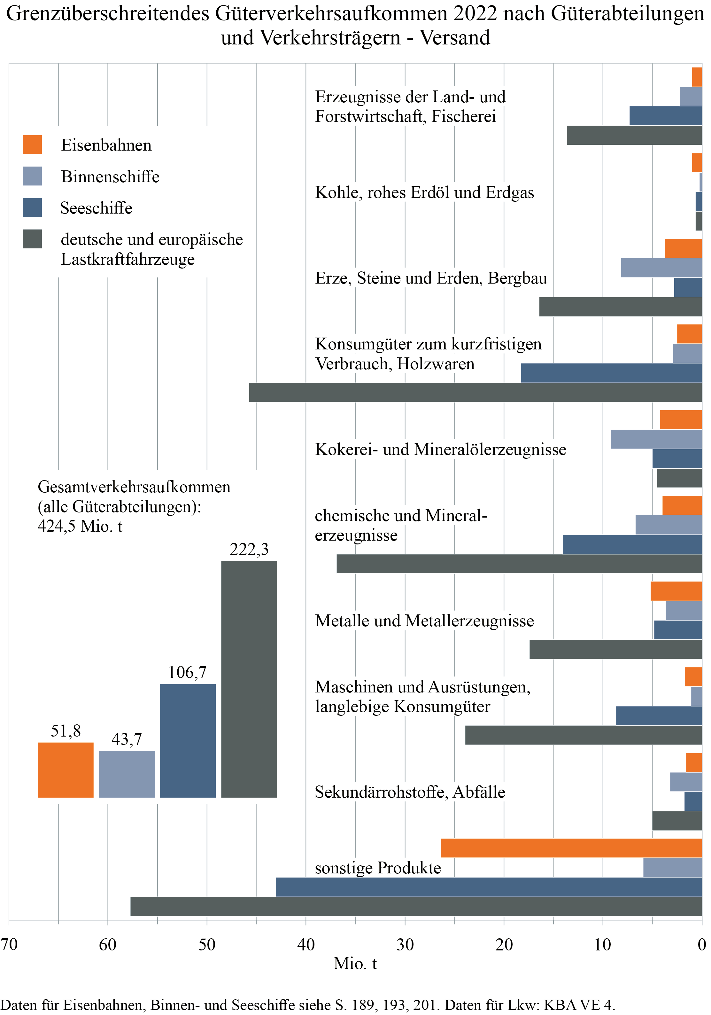
Zum Inhaltsverzeichnis

Seite 205
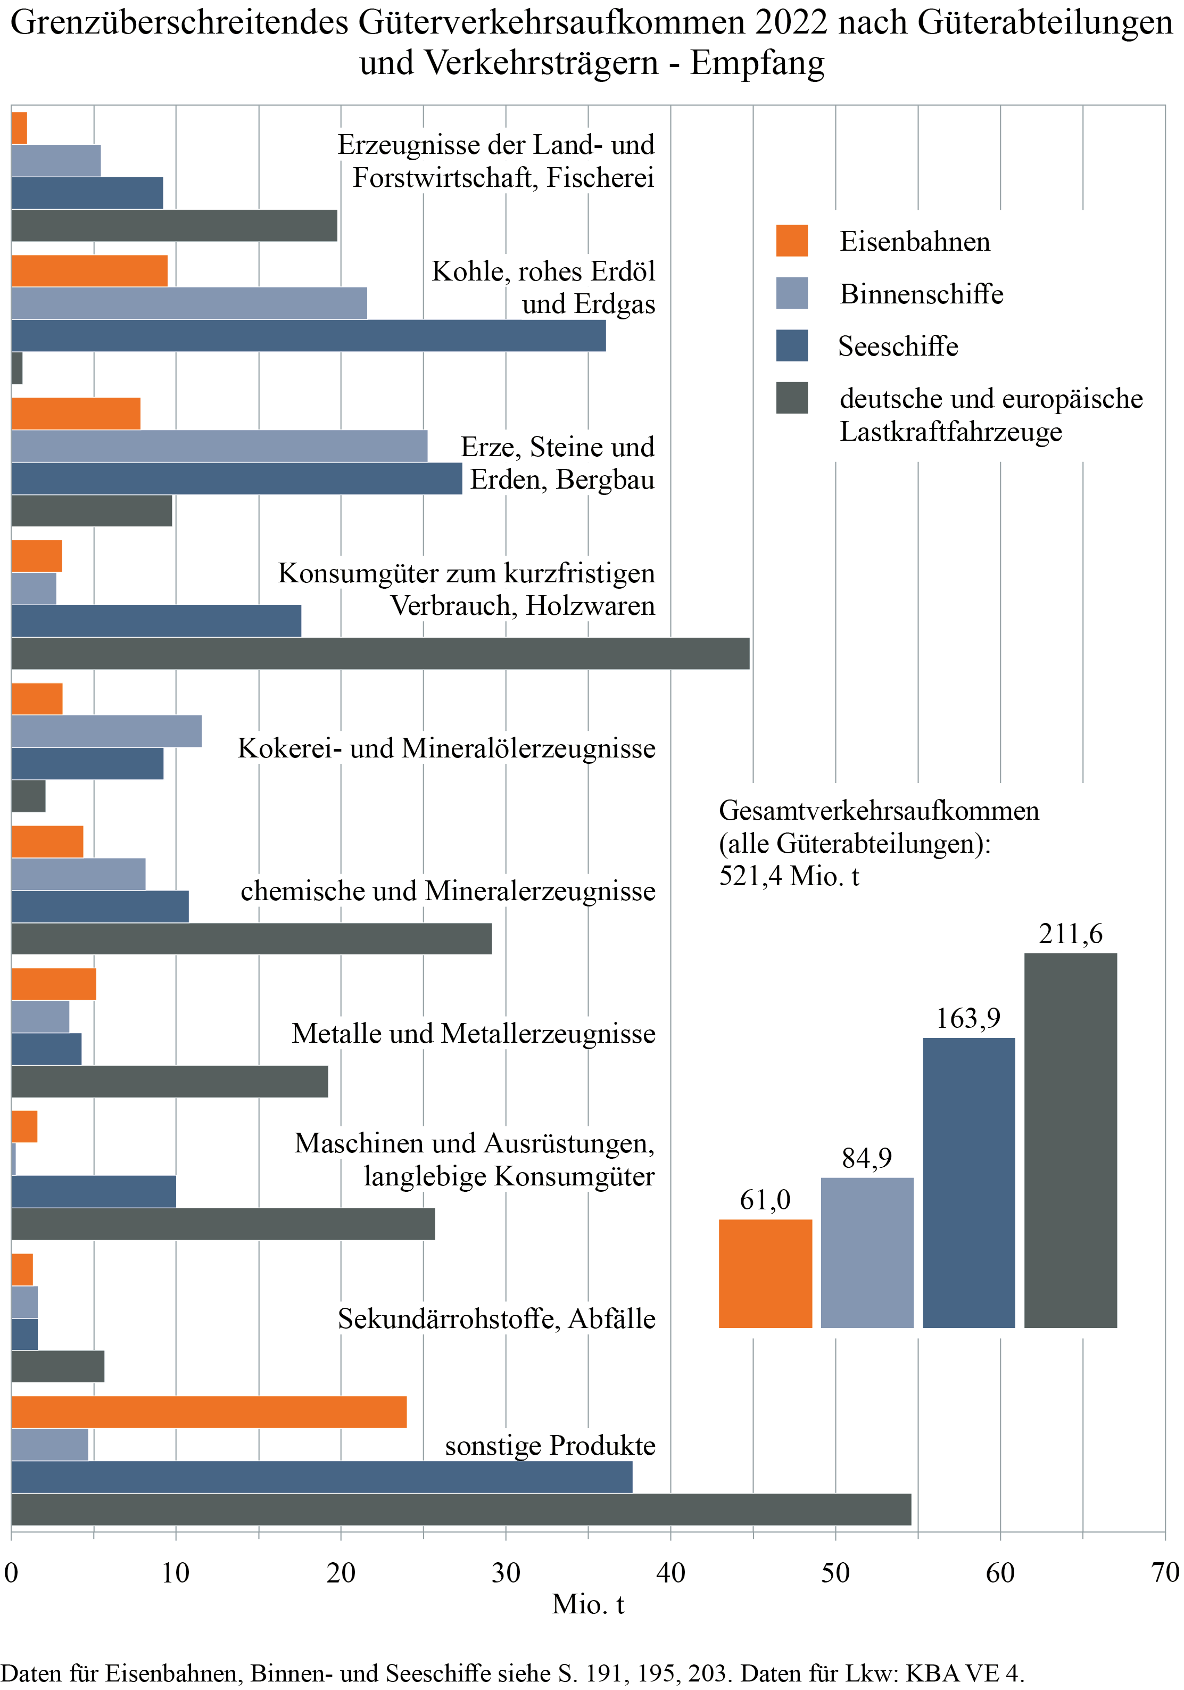
Zum Inhaltsverzeichnis

Seite 212-214
Zum Inhaltsverzeichnis
 | Erläuterungen zum Personenverkehr

Der Personenverkehr wird unterschieden nach nicht motorisiertem Verkehr (zu Fuß, mit dem Fahrrad) und motorisiertem Verkehr. Zum motorisierten Verkehr gehören der öffentliche Straßenpersonenverkehr (ÖSPV: Omnibus, Straßenbahn, U-Bahn), der Eisenbahnverkehr (einschließlich S-Bahn), der Luftverkehr und der motorisierte Individualverkehr (MIV: Pkw, motorisierte Zweiräder etc.). Für den öffentlichen Verkehr (ÖV: Eisenbahn-, öffentlicher Straßenpersonen- und Luftverkehr) weist die amtliche Statistik jährlich die Zahl der beförderten Personen (Verkehrsaufkommen) und die Personenkilometer (Verkehrsleistung) aus (siehe Seiten 216 bis 219).
Über den motorisierten Individualverkehr und den nicht motorisierten Verkehr gibt die amtliche Statistik keine Auskunft. Mithilfe einer Personenverkehrsrechnung werden von DLR und DIW Berlin daher jährlich das Aufkommen und die Leistung dieser Verkehrsarten geschätzt (Seiten 222 bis 229). Weiterhin wird innerhalb jeder Verkehrsart eine Differenzierung nach Zwecken vorgenommen. Die Personenverkehrsrechnung ist für den Teil der Fahrleistungen von Pkw und motorisierten Zweirädern mit der Fahrleistungs- und Verbrauchsrechnung (Seiten 151 bis 153) verknüpft.
Als Input für die Personenverkehrsrechnung wird eine Vielzahl von Datenquellen ausgewertet. Wesentliche Eingangsgröße der Modellierung ist die bundesweite Erhebung „Mobilität in Deutschland 2017“ (MiD; https://www.mobilitaet-in-deutschland.de), die von Mai 2016 bis September 2017 durchgeführt wurde. Mit der Verfügbarkeit dieses Datensatzes wurde das Berechnungsverfahren der Personenverkehrsrechnung für 2017 modifiziert. Ausgehend von dem Stichtagsmodul (d. h. Wegetagebuch über einen Tag) und dem Reisemodul (d. h. Bericht von Übernachtungsreisen der letzten drei Monate) der MiD 2017 wurde ein Simulationsdatensatz erstellt. Dieser wird jahresaktuell und iterativ anhand von Informationen zu Sozioökonomie und zu sekundären Verkehrskenngrößen gewichtet.
Eingangsgrößen für die sozioökonomische Gewichtung sind amtliche Statistiken des Statistischen Bundesamtes, des Bundesinstituts für Bau-, Stadt- und Raumforschung sowie der Bundesagentur für Arbeit (z. B. Wohnbevölkerung, Erwerbstätige, Arbeitslose, Schüler, Pkw-Besitz, Haushaltsgröße, Haushaltseinkommen, RegioStaR). Eingangsgrößen für die Gewichtung sekundärer Verkehrskenngrößen sind amtliche Statistiken des Statistischen Bundesamtes (z. B. ÖV-Personenverkehrsaufkommen und -leistung) sowie die Fahrleistungs- und Verbrauchsrechnung von DLR und DIW Berlin für Verkehr in Zahlen. Für weitere Validierungen und Vergleiche werden Befragungen zu einzelnen Fahrt- bzw. Wegezwecken und Bevölkerungsgruppen sowie weitere empirische Erhebungen zum Verkehrsverhalten genutzt.
Der nach Zwecken und Verkehrsarten ausgewiesene Personenverkehr basiert auf dem Verhalten der inländischen Wohnbevölkerung. Die Ergebnisse weisen im motorisierten und nicht motorisierten Individualverkehr den Verkehr der Inländer aus. Der öffentliche Verkehr (ÖSPV, Bahn, Luftverkehr) wurde in Aufkommen und Leistung auf die Eckwerte der amtlichen Statistik abgestimmt. Eventuelle geringfügige Abweichungen zu den auf den Seiten 216 bis 219 ausgewiesenen Eckwerten der amtlichen Statistik resultieren aus nachträglichen Revisionen des Statistischen Bundesamtes oder sind modellbedingt.
Der Personenverkehr wird in der Personenverkehrsrechnung nach sieben Fahrt- bzw. Wegezwecken unterschieden. Kriterium für die Zuordnung einer Fahrt oder eines Weges zu einem Zweck ist die Aktivität am Zielort. Ausgenommen von dieser Regel sind Fahrten oder Wege, deren Ziel die eigene Wohnung ist. Hier ist die hauptsächliche Aktivität seit Verlassen der Wohnung entscheidend für die Zweckzuordnung.
Der Berufsverkehr umfasst alle Fahrten oder Wege zwischen Wohnung und Arbeitsstätte, jedoch nicht die von der Arbeitsstätte ausgehenden beruflich bedingten Fahrten oder Wege innerhalb der Arbeitszeit.
Im Ausbildungsverkehr sind alle Fahrten oder Wege zwischen Wohnung und Schule bzw. Ausbildungsstätte zusammengefasst.
Der Geschäfts- und Dienstreiseverkehr enthält alle beruflich bedingten Fahrten oder Wege außer dem oben definierten Berufsverkehr. Neben den längeren geschäftlichen Reisen sind diesem Zweck regelmäßige berufliche Wege (z. B. des Handwerkers, des Vertreters) zugeordnet, die nicht ausschließlich der Beförderung von Gütern und Personen dienen.
Als Einkaufsverkehr gelten alle Fahrten oder Wege, die dem Einkauf von Gütern, der Inanspruchnahme von Dienstleistungen (z. B. Arztbesuch) oder der Erledigung persönlicher Angelegenheiten (z. B. Behördengang) dienen.
Der Urlaubsverkehr ist die Summe aller Freizeitfahrten mit fünf und mehr Tagen Dauer.
Der Zweck Begleitung setzt sich zusammen aus "aktiven" Service- oder Begleitwegen (d. h. Bringen/Holen von Personen) und "passiven" Begleitwegen (d. h. mitgenommen werden). Letzteres ist ein häufiger Zweck bei kleinen Kindern.
Im Freizeitverkehr sind alle übrigen Fahrten oder Wege erfasst, die nicht den anderen definierten sechs Fahrt- bzw. Wegezwecken zuzuordnen sind, also z. B. Essen gehen, Sport treiben, Wochenenderholungsfahrten, Verwandten- und Bekanntenbesuche, Besuch kultureller Veranstaltungen.
Werden für eine Fahrt oder einen Weg mehrere Verkehrsmittel benutzt, erfolgt die Zurechnung auf der Basis einer Hierarchie aller Verkehrsmittel. Umsteiger zwischen ÖSPV, Bahn und Flugzeug werden hingegen bei jedem Verkehrsmittel ausgewiesen.
Infolge der COVID-19-Pandemie war für die Jahre 2020 und 2021 eine grundlegende methodische Anpassung der Personenverkehrsrechnung erforderlich. Im Rahmen der Modellanpassungen wurden die Jahre 2020 und 2021 jeweils in vier Zeitabschnitte eingeteilt (2020: vor Beginn der Pandemie, erster Lockdown, Normalisierung und zweiter Lockdown; 2021: Winterlockdown, Frühjahrslockdown, Impfsommer und erster Winter mit Impfungen). Für jeden Zeitabschnitt erfolgte eine Anpassung des Simulationsdatensatzes getrennt nach den sieben Wegezwecken hinsichtlich realisierter Wege und genutzter Verkehrsmittel. Dabei wurden die für den jeweiligen Zeitabschnitt geltenden Regelungen und Einschränkungen (z. B. Restaurant- oder Schulschließungen, Homeoffice etc.) sowie die sich daraus ergebenden Verhaltensänderungen der Bevölkerung berücksichtigt. Als Grundlage dienten vom DLR durchgeführte Mobilitätsbefragungen zu unterschiedlichen Zeitpunkten der Pandemie sowie weitere Datenquellen (z. B. Floating Car Data, automatisierte Zählstellen etc.). Für das Jahr 2022 erfolgte die Personenverkehrsrechnung weitgehend wieder nach der Methodik der Jahre 2017 bis 2019.
In den Tabellen auf den Seiten 230 bis 233 finden sich originäre Auswertungen der MiD 2017. Dargestellt sind Analysen zu Fahrradbestand und -nutzung (Seite 232) sowie zur Mobilität.
Bei dem in den Jahren 1994 bis 2022 im Auftrag des Bundesverkehrsministeriums durchgeführten Deutschen Mobilitätspanel (MOP; https://mobilitaetspanel.ifv.kit.edu) (Seiten 234 bis 236) handelt es sich um eine Wiederholungsbefragung einer repräsentativen Stichprobe deutschsprachiger Haushalte. Die Erhebung zur Alltagsmobilität wurde jedes Jahr im Herbst durchgeführt, im Jahr 2020 zu zwei verschiedenen Zeitpunkten. Die erste Teilerhebung fand im September und Oktober 2020 statt (1 925 befragte Personen), die zweite Teilerhebung im Januar und Februar 2021 (1 536 befragte Personen). Die auf den Seiten 235 und 236 ausgewiesenen Eckwerte beziehen sich nur auf die Erhebung im Herbst 2020.
Aufgrund der Unterschiede zwischen den Verfahren dieser Erhebungen (MiD, Mobilitätspanel) und der Ermittlung der Werte des Personenverkehrs durch das DLR und DIW Berlin ist ein Vergleich dieser verschiedenen Ergebnisse nur eingeschränkt möglich.

Seite 215
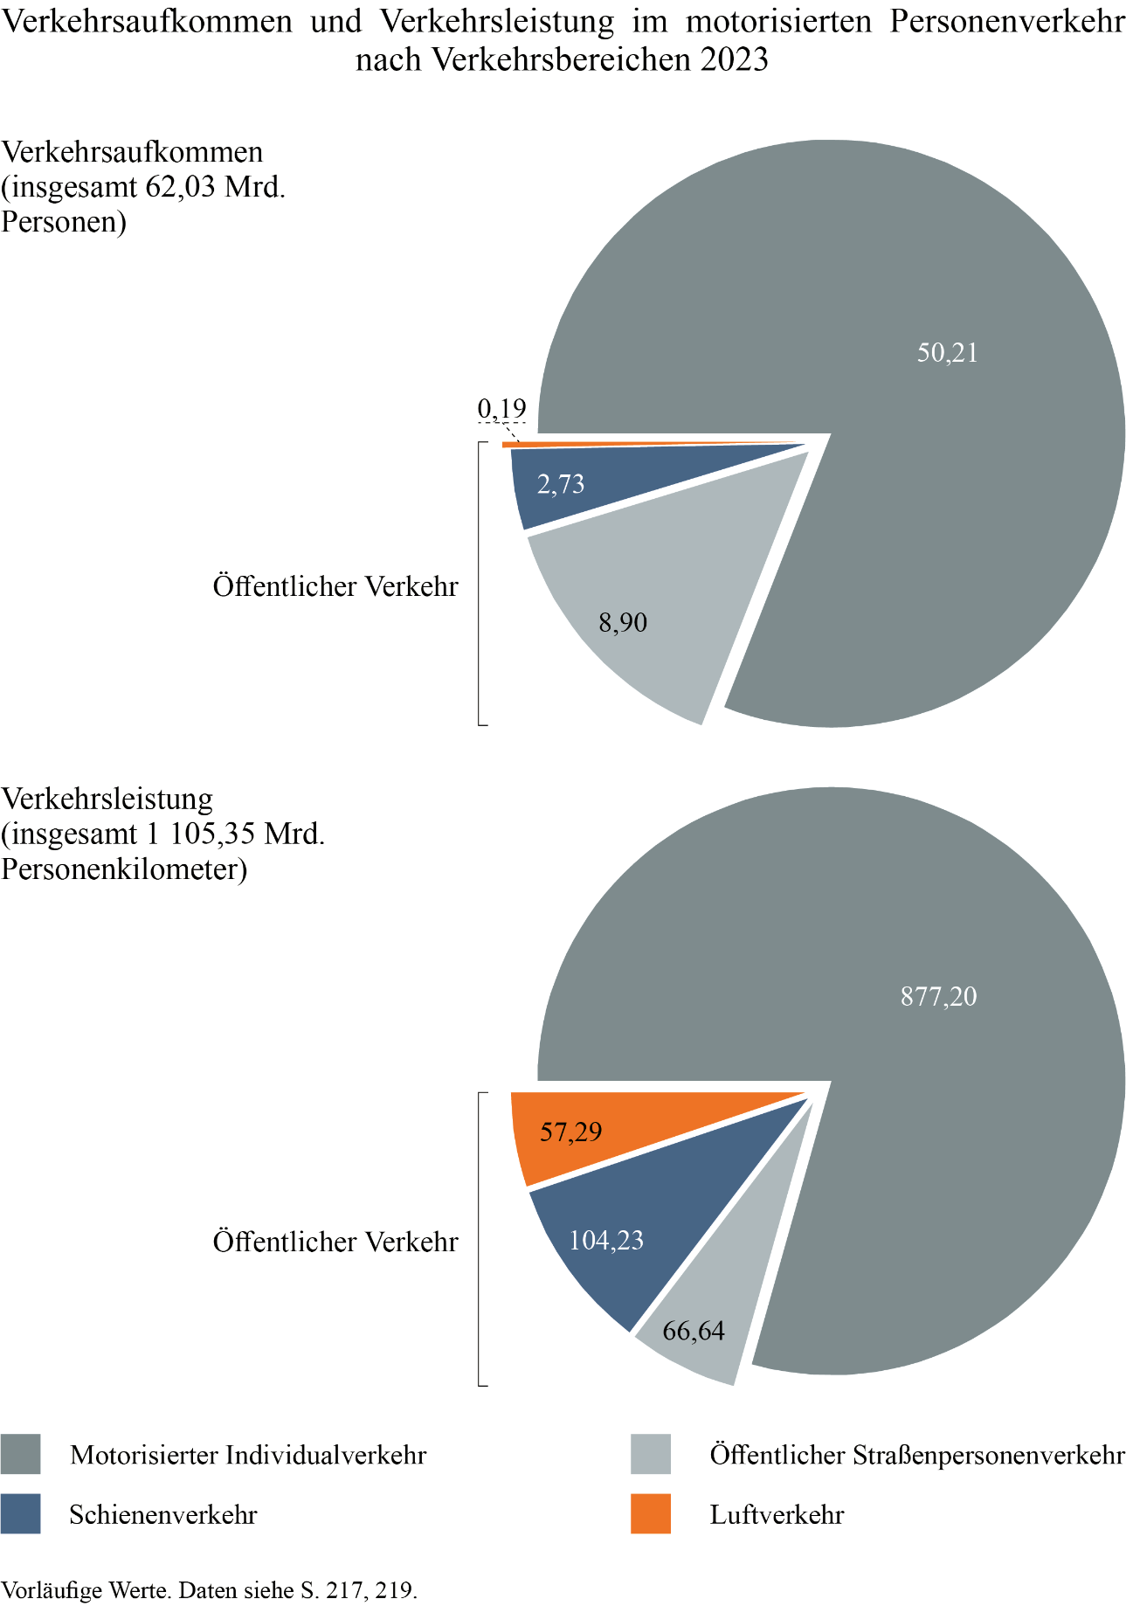
Zum Inhaltsverzeichnis

Seite 238-239
Zum Inhaltsverzeichnis
 | Erläuterungen zum Güterverkehr

Das Güterverkehrsaufkommen der Bundesrepublik Deutschland umfasst
• Transporte, bei denen sowohl Versand- als auch Empfangsort im Inland liegen,
• Transporte im grenzüberschreitenden Verkehr, bei denen entweder der Versand- oder der Empfangsort im Ausland liegen, sowie
• Transporte im Durchgangsverkehr, bei denen sowohl Versand- als auch Empfangsort im Ausland liegen.
Ausgewiesen wird das Güterverkehrsaufkommen als Gewicht der transportierten Güter in Tonnen (t), die mit Fahrzeugen transportiert werden, die in der Bundesrepublik Deutschland oder im Ausland zugelassenen oder registriert sind. Erfolgt der Transport im Bundesgebiet infolge von Umladungen in mehreren Verkehrsbereichen, wird das Verkehrsaufkommen in jedem Verkehrsbereich, also mehrfach gezählt. Die Verkehrsleistung enthält hingegen keine Doppelzählungen, sie errechnet sich aus Gewicht und Entfernung für jeden einzelnen Verkehrsbereich.
Die Angaben zur Verkehrsleistung und zur mittleren Transportweite beziehen sich, außer in der Seeschifffahrt, immer auf die im Bundesgebiet zurückgelegte Entfernung. Die Verkehrsleistungen von der Grenze zum Empfangsort im Ausland sowie vom Herkunftsort im Ausland bis zur Grenze der Bundesrepublik Deutschland sind hier nicht nachgewiesen. Zum binnenländischen Verkehr zusammengefasst werden alle Transporte, die auf den Verkehrswegen im Bundesgebiet durchgeführt werden. Ausgenommen ist der Seeverkehr.
Eisenbahngüterverkehr
In der monatlichen Güterverkehrsstatistik der Eisenbahn des Statistischen Bundesamtes werden Verkehrsaufkommen (t) und Verkehrsleistung (tkm) von alle größeren Eisenbahnverkehrsunternehmen (EVU) erfasst, die im Vorjahr eine Transportleistung von mindestens 10 Mio. tkm oder von 1 Mio. tkm im kombinierten Verkehr erbracht haben. Eckwerte zu Verkehrsaufkommen und -leistung aller (auch der kleineren) EVU werden ergänzend in der jährlichen Güterverkehrsstatistik erhoben.
Bis zum Jahr 2010 lagen die Abweichungen zwischen Monats- und Jahresstatistiken im tolerierbaren Bereich. Aufgrund des dynamischen Marktwachstums nach 2010, mit vielen neuen Anbietern, kam es nach Aussage des Statistischen Bundesamtes zu einer allgemeinen Untererfassung des Schienengüterverkehrs aufgrund unvollständiger Berichtskreise. Im Rahmen einer umfassenden Revision der Berichtskreise konnte die Datenqualität ab dem Jahr 2016 schrittweise verbessert werden. In der Ausgabe von Verkehr in Zahlen 2018/2019 wurden erstmals revidierte Werte für den Eisenbahngüterverkehr ab 2014 ausgewiesen. Für die Revision der Werte 2014 und 2015 wurden Daten der Bundesnetzagentur verwendet, für die Werte ab 2016 lagen Revisionen des Statistischen Bundesamtes vor. Im Jahr 2020 wurde eine erneute Revision von Monats- und Jahresstatistik rückwirkend für die Jahre ab 2016 notwendig. Ausschlaggebend hierfür war das Abweichen einzelner Unternehmen von den methodischen Vorgaben der amtlichen Statistik, was unter anderem zu Doppelerfassungen von Transporten führte. Im Jahr 2024 erfolgte für die Jahre ab 2016 eine weitere, außerplanmäßige Revision aufgrund verbesserter Meldedaten. Die Daten in Verkehr in Zahlen wurden entsprechend überarbeitet. Sie enthalten für die Jahre ab 2016 die Ergebnisse der Jahresstatistik. Die vorläufigen Eckwerte für das Jahr 2023 wurden aus der „Gleitenden Mittelfristprognose Winter 2023/2024“ übernommen. Die ausgewiesenen Werte für Güterabteilungen und Hauptverkehrsbeziehungen basieren auf anteiligen Schätzungen auf Grundlage der Monatsstatistik.
Straßengüterverkehr
Für deutsche Lkw wird vom Kraftfahrt-Bundesamt (KBA) seit 1994 eine Stichprobenerhebung zum Gesamt- und Inlandsverkehr deutscher Lkw durchgeführt. Die Daten umfassen den Verkehr deutscher Lkw über 3,5 t Nutzlast oder, bei unbekannter Nutzlast, über 6 t zulässiger Gesamtmasse sowie deutscher Sattelzugmaschinen. Für den Verkehr ausländischer Lkw auf deutschem Territorium veröffentlicht das KBA seit 2005 Daten aus dem Eurostat-Datenpool, die auf Erhebungen der EU-Länder sowie einzelner Nicht-EU-Länder für ihre jeweiligen Lkw basieren. Die Datenerhebung erfolgt in den meisten Ländern als Stichprobenerhebung, wobei die Stichprobenumfänge nach Vorgaben der einschlägigen EU-Verordnungen dafür konzipiert sind, hinreichend genaue Ergebnisse für den Verkehr zu erzielen, ohne die Unternehmen mit der Auskunftspflicht zu stark zu belasten. Für den ausländischen Verkehr einzelner Staaten und Jahre kann das zu Ergebnissen führen, die im kleinen Marktumfeld des grenzüberschreitenden Verkehrs mit größeren statistischen Unsicherheiten einhergehen.
Daneben legt das KBA auch Ergebnisse zum Inlandsverkehr ausländischer Lkw (Inlands-Kilometer und Inlands-Tonnenkilometer) vor. Diese Werte werden aus den vorliegenden Start- und Zielregionen auf Ebene der NUTS-3-Regionen – dies entspricht in Deutschland der Kreisebene – bei Annahme der (kürzesten) Fahrstrecke sowie des damit verbundenen wahrscheinlich genutzten Grenzübergangs (bzw. der Grenzübergänge beim Durchgangsverkehr) ermittelt. Mit den sich daraus ergebenden Unsicherheiten wird die anteilige Inlands-Fahrtstrecke ermittelt. Zur Definition des Durchgangsverkehrs siehe Erläuterungen zum grenzüberschreitenden Güterverkehr auf Seite 181. Bei Redaktionsschluss Mitte September 2024 lagen Daten bis 2022 vollständig vor.
Die vom KBA veröffentlichten Daten für den Verkehr ausländischer Lkw und die Maut-Statistik (siehe Seite 111) weisen in den letzten Jahren teilweise abweichende Entwicklungen aus. Obwohl in letzterer nur die Fahrzeugkilometer der mautpflichtigen Fahrzeuge auf dem mautpflichtigen Netz erfasst werden, ist sie eine besonders valide Prüfgröße, auch zur Beurteilung der gesamten Entwicklung des Lkw-Verkehrs. Daher werden seit 2017 für Verkehr in Zahlen die Werte der ausländischen Lkw unter Berücksichtigung der Maut-Statistik und der vorliegenden Werte der KBA-Statistik geschätzt. In den ausgewiesenen Daten sind – im Unterschied zu den vom KBA veröffentlichten Daten – auch alle Nicht-EU-Lastkraftfahrzeuge enthalten.
Seeschifffahrt
In der Ausgabe von Verkehr in Zahlen 2023/2024 erfolgte eine rückwirkende Anpassung der Werte zur Seeschifffahrt ab 2011 aufgrund methodischer Änderungen in der Seeverkehrsstatistik. Zum einen ist der Binnen-See-Verkehr nun ab 2011 nicht mehr enthalten und zum anderen wurde auf das sogenannte Einstromverfahren für den innerdeutschen Verkehr umgestellt, bei dem der Empfang im Löschhafen als Versand im Ladehafen gutgeschrieben wird.

Seite 270
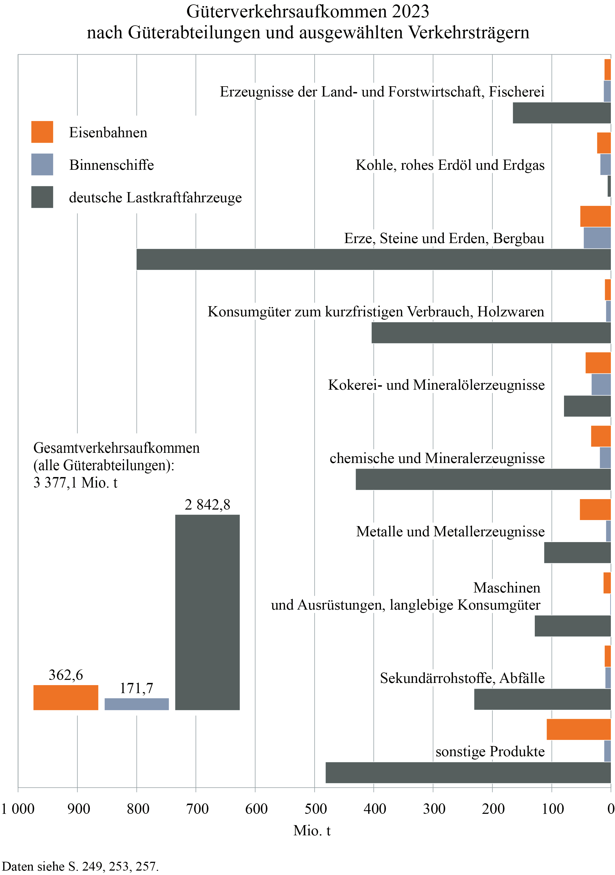
Zum Inhaltsverzeichnis

Seite 271
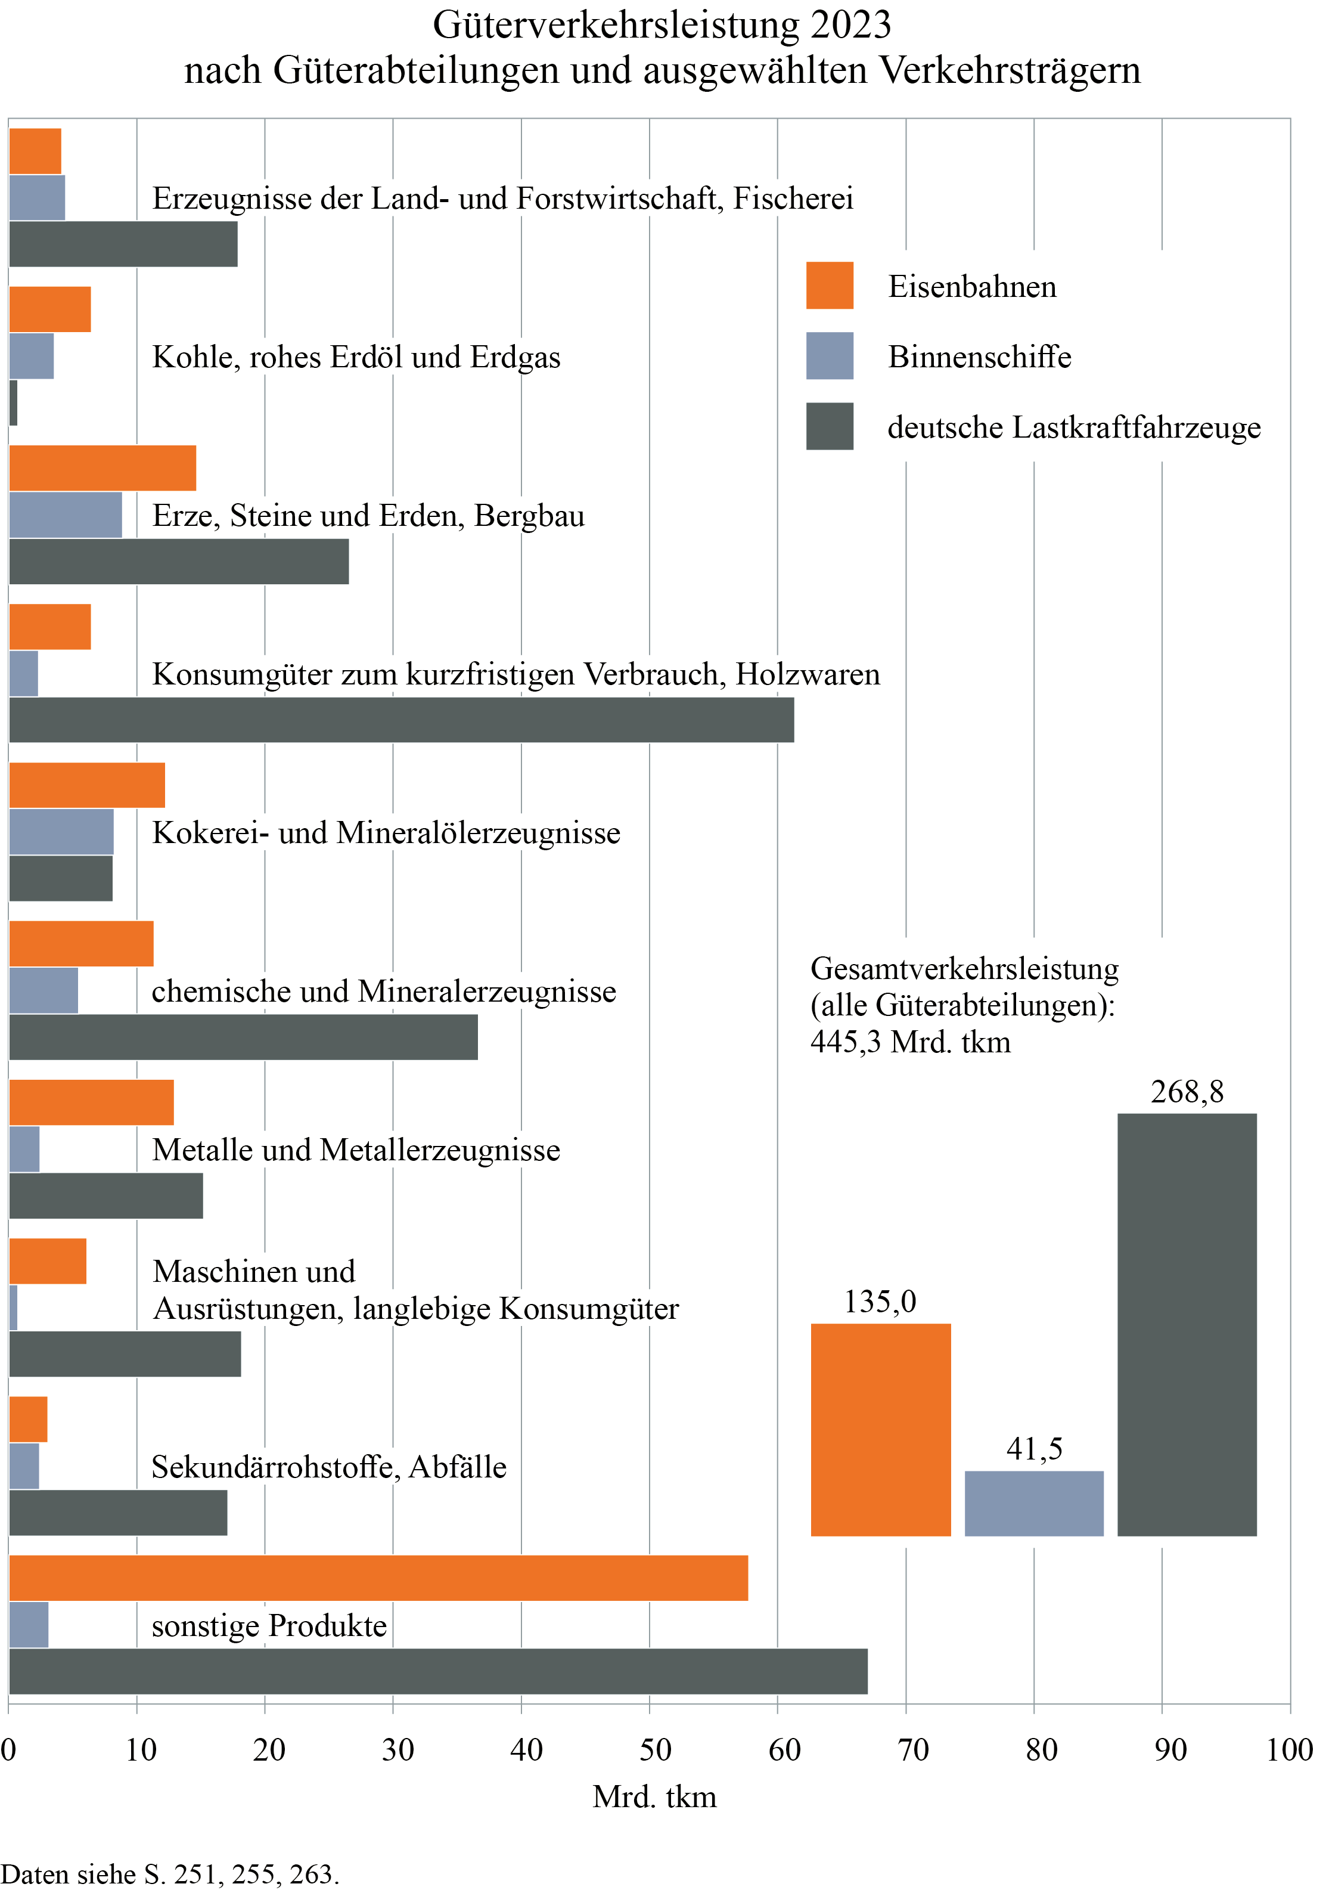
Zum Inhaltsverzeichnis

Seite 286
Zum Inhaltsverzeichnis
 | Erläuterungen zu den Mineralölzahlen

In den „Amtlichen Mineralöldaten“ des Bundesamtes für Wirtschaft und Ausfuhrkontrolle (BAFA) werden monatlich die Inlandsablieferungen aller Mineralölprodukte für Deutschland ausgewiesen. Im Jahr 2018 hat hier eine Veränderung in der statistischen Darstellung stattgefunden. Seit diesem Jahr werden Mineralölkomponenten ausgewiesen, die früher anderen Gruppen zugeordnet waren. Benzinkomponenten wurden bis 2017 entweder bei Ottokraftstoff oder bei Rohbenzin verbucht, Mitteldestillatkomponenten bei Dieselkraftstoff oder leichtem Heizöl. Die Größenordnung dieser Komponentengruppen ist für die früheren Jahre nicht bekannt und auch die Verteilung auf die anderen Gruppen kann nicht festgestellt werden. Das bedeutet aber, dass bis 2017 dem Otto- und dem Dieselkraftstoff andere Komponenten in unbekannter Größenordnung zugeordnet waren. Damit sind die amtlichen Kraftstoffwerte für 2018 mit den früheren Jahren nicht vergleichbar.
Für die hier veröffentlichten Tabellen bedeutet dies, dass bei allen Werten, die sich auf die Energiebilanzen beziehen (deren Basis unter anderem BAFA-Zahlen sind), ein Bruch in der Zeitreihe zwischen 2017 und 2018 besteht. Insbesondere bedeutet dies, dass Rückgänge bei den Absatzzahlen von Vergaserkraftstoff und Diesel zumindest teilweise auf diese statistische Änderung zurückzuführen sind (Seiten 302 bis 307).
Auch in die Fahrleistungsrechnung fließt der Absatz der Kraftstoffe ein. Für die Kraftstoffverbrauchsmengen wurde für das Jahr 2017 eine Schätzung vorgenommen, um mit 2018 vergleichbare Werte zu erhalten. Die Fahrleistungsrechnung wurde im Jahr 2017 neu aufgesetzt und es sollte eine Vergleichbarkeit ab Beginn der Neuberechnung hergestellt werden. Insofern sind die Werte hier für die Jahre bis 2016 und ab 2017 nur bedingt vergleichbar (Seiten 153 und 309).
Diese Schätzung wurde auch für die Berechnung des Energiesteueraufkommens im Straßenverkehr verwendet (Seiten 299 bis 301).

Seite 305
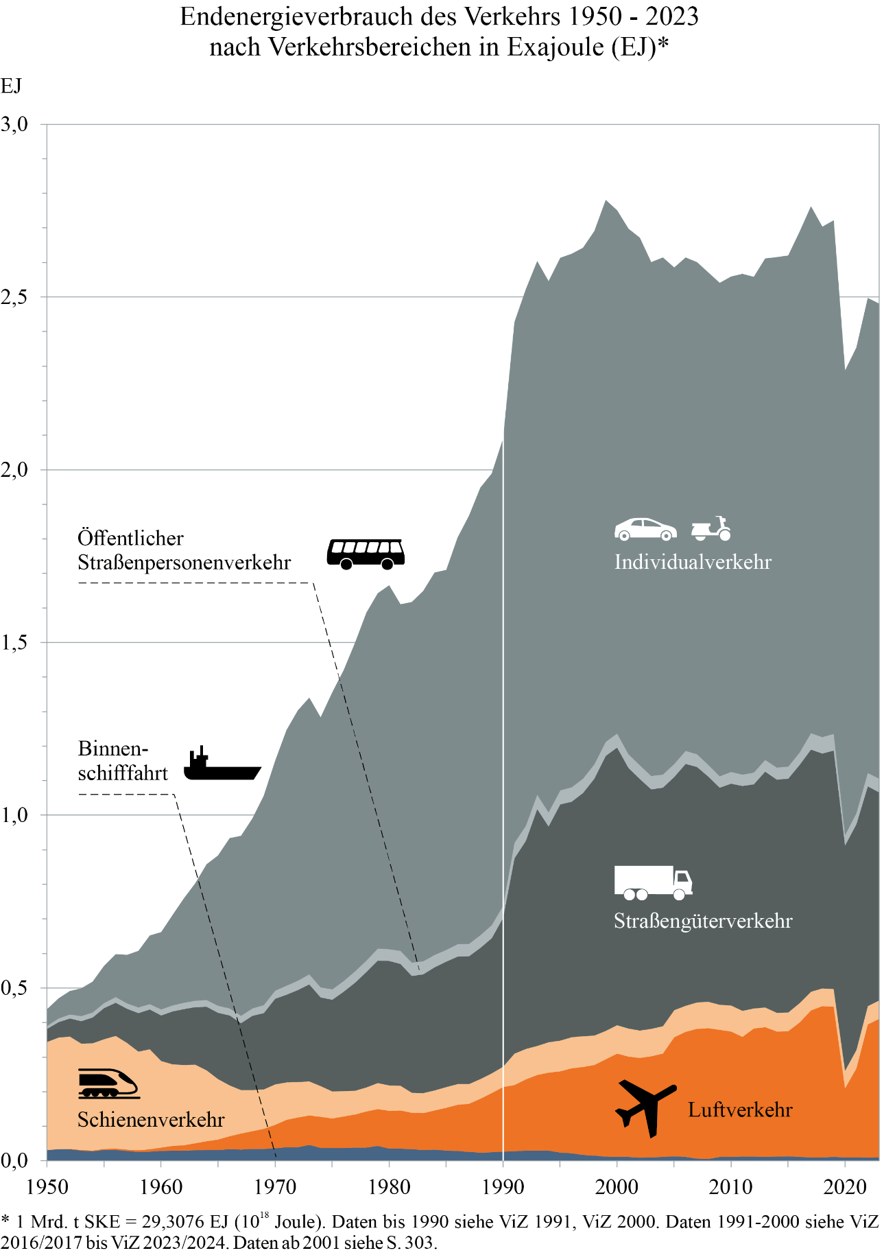
Zum Inhaltsverzeichnis

Seite 310-311
Zum Inhaltsverzeichnis
 | Erläuterungen zur Umweltbelastung durch Emissionen

Das Monitoring sowohl der Luftschadstoff- als auch der Treibhausgasemissionen ist von einer hohen Dynamik geprägt. Einerseits werden Erfassung und Modellierung der verschiedenen Emittenten methodisch kontinuierlich weiterentwickelt, zudem fließen immer wieder neue Datenquellen in die Berechnungen ein. Andererseits werden weltweite Abkommen (zum Beispiel Kyoto-Protokoll, Genfer Luftreinhaltekonvention), EU-weite Richtlinien (zum Beispiel EU-Klimaschutz-Verordnung) und nationale Gesetze (zum Beispiel Bundes-Klimaschutzgesetz (KSG)) im politischen Prozess fortlaufend diskutiert und unterliegen unregelmäßig Änderungen. Dies betrifft beispielsweise die zu berücksichtigenden Sektorabgrenzungen oder die Vorgaben für die diesbezügliche nationale Berichterstattung. Das hat jedoch zur Folge, dass die in den nationalen Emissionsinventaren sowie den parallel dazu veröffentlichten „Nationalen Trendtabellen“ ausgewiesenen Werte regelmäßig – auch rückwirkend bis zum Jahr 1990 – revidiert werden können. Entsprechend sind die Werte der verschiedenen Ausgaben von Verkehr in Zahlen auch nicht miteinander kombinierbar. Für längere Zeitreihen muss stets auf die jeweils aktuellsten Tabellen des Umweltbundesamtes (UBA) zurückgegriffen werden (siehe https://www.umweltbundesamt.de/themen/klima-energie/treibhausgas-emissionen).
Auf den Seiten 312 und 313 werden Luftschadstoffemissionen nach Art der Emissionen und Emittenten dargestellt.
Die nach Emittenten differenzierten Treibhausgasemissionen folgen auf Seite 314. Ausgewiesen werden die Werte für die im KSG definierten Sektoren. Der Sektor ‚Verkehr‘ beinhaltet gemäß Anlage 1 des KSG den zivilen inländischen Flugverkehr, den Straßen- und Schienenverkehr sowie den inländischen Schiffsverkehr. Nicht enthalten sind Pipelinetransporte, die – abweichend zu den Emissionsinventaren – dem KSG-Sektor ‚Energie‘ zugewiesen sind. Neben den gemäß KSG berichtspflichtigen Sektoren wird ergänzend der Sektor ‚Landnutzung, Landnutzungsänderung, Forstwirtschaft‘ (engl.: land use, land use change, forestry, LULUCF) ausgewiesen. Hier steht es den Mitgliedsstaaten frei, ob sie diesen Sektor im Rahmen ihrer Inventarisierung bis zu einer EU-weit festgelegten Obergrenze berücksichtigen.
Die differenzierten Treibhausgasemissionen des Verkehrssektors sind auf Seite 315 in CO₂-Äquivalenten (CO₂e) dargestellt. Diese werden im Rahmen der Berichterstattung gemäß Klimarahmenkonvention und Kyoto-Protokoll berechnet, um die Klimawirksamkeit verschiedener Treibhausgase vergleichbar zu machen. Für diese Umrechnung werden die tatsächlich emittierten Mengen eines Nicht-CO₂-Treibhausgases mit einem spezifischen Faktor, dem so genannten ‚Global Warming Potential‘ (GWP), multipliziert.
In einer weiteren detaillierten Betrachtung werden die Treibhausgasemissionen des Personenverkehrs (als Teil des Verkehrssektors) dargestellt (Seite 317 f.), deren Berechnung im Wesentlichen auf der Personenverkehrsrechnung des DLR beruht (siehe Seiten 212 bis 214).
Es gibt jedoch zwei grundlegende Unterschiede zwischen den auf den Seiten 314 und 315 einerseits und den Seiten 317 und 318 andererseits ausgewiesenen Werten: Zum einen folgt die Berechnung der Treibhausgasemissionen auf Seite 314 f. der sektoralen Abgrenzung gemäß KSG, während die Berechnung der Treibhausgasemissionen des Personenverkehrs auf Seite 317 f. den der Personenverkehrsrechnung des DLR zugrunde liegenden Annahmen und Abgrenzungen folgt, die sich leicht vom KSG unterscheiden. Die größten Abweichungen finden sich dabei im Flugverkehr, bei dem das KSG nur den inländischen Flugverkehr zwischen deutschen Flughäfen betrachtet, die Personenverkehrsrechnung hingegen auch inländische Streckenanteile über deutschem Staatsgebiet von Flügen mit Start oder Ziel im Ausland. Zum anderen werden auf Seite 317 f. auch alle aus der Energiebereitstellungskette stammenden Emissionen ausgewiesen, die fast ausschließlich außerhalb des Verkehrssektors anfallen (das heißt einschließlich der sogenannten ‚Vorkette‘). In dieser Vorkette sind somit beispielsweise auch solche Emissionen berücksichtigt, die etwa bei der Gewinnung von Treibstoffen oder bei der Stromerzeugung – auch außerhalb Deutschlands – anfallen und die bei der Berichterstattung gemäß KSG dem Sektor ‚Energiewirtschaft‘ zugerechnet werden.
Grundlage der Berechnung der Treibhausgasemissionen des Personenverkehrs ist der Simulationsdatensatz der Personenverkehrsrechnung. Für jeden im Datensatz enthaltenen Weg werden die Emissionen in Abhängigkeit von der Wegelänge und vom Hauptverkehrsmittel berechnet. Zur Ermittlung der gesamten Emissionen des Personenverkehrs werden die Emissionen aller Wege aufsummiert. Es wird angenommen, dass auf Wegen mit dem Fahrrad oder zu Fuß keine Emissionen anfallen. Bei Verkehrsmitteln des öffentlichen Verkehrs werden die jährlich aktualisierten durchschnittlichen Emissionen je Personenkilometer des UBA genutzt. Für den öffentlichen Straßenpersonenverkehr und den Eisenbahnverkehr wird eine Unterteilung in Nah- und Fernverkehr vorgenommen. Im motorisierten Individualverkehr erfolgt eine differenzierte Emissionsbetrachtung, um der Varianz innerhalb der einzelnen Pkw-Fahrzeugklassen gerecht zu werden. Diese Differenzierung wird anhand der jährlichen Durchschnittsverbräuche verschiedener Fahrzeugtypen (Datenquelle: Deutsches Mobilitätspanel) vorgenommen und anschließend anhand der durchschnittlichen Benzin- und Dieselverbräuche der Fahrleistungsrechnung (siehe Seite 151) kalibriert. Bei Pkw mit elektrischem Antrieb werden die Emissionen anhand der Emissionsfaktoren des deutschen Strommixes und dem elektrischen Verbrauch ermittelt. Die den Emissionsberechnungen zugrunde liegenden Treibhausgasfaktoren werden regelmäßig, auch rückwirkend, revidiert. Für die auf Seite 318 ausgewiesenen Emissionen einschließlich der Vorkette gilt deshalb stets die aktuellste Version von Verkehr in Zahlen. Die Emissionen werden unter anderem differenziert nach verschiedenen soziodemographischen Eigenschaften ausgewiesen, etwa dem ökonomischen Status des Haushalts oder dem Regionstyp des Wohnortes. Der ökonomische Status eines Haushalts wurde in der Studie „Mobilität in Deutschland“ (MiD) anhand des Haushaltsnettoeinkommens und der gewichteten Haushaltsgröße gebildet; eine ausführliche Erläuterung enthält das Nutzerhandbuch der „MiD 2017“ (https://www.mobilitaet-in-deutschland.de/archive/pdf/MiD2017_Nutzerhandbuch.pdf, Seite 17 f.). Informationen zur regionalstatistischen Raumtypologie des Bundesverkehrsministeriums können unter https://bmdv.bund.de/SharedDocs/DE/Artikel/G/regionalstatistische-raumtypologie.html abgerufen werden.

Seite 316
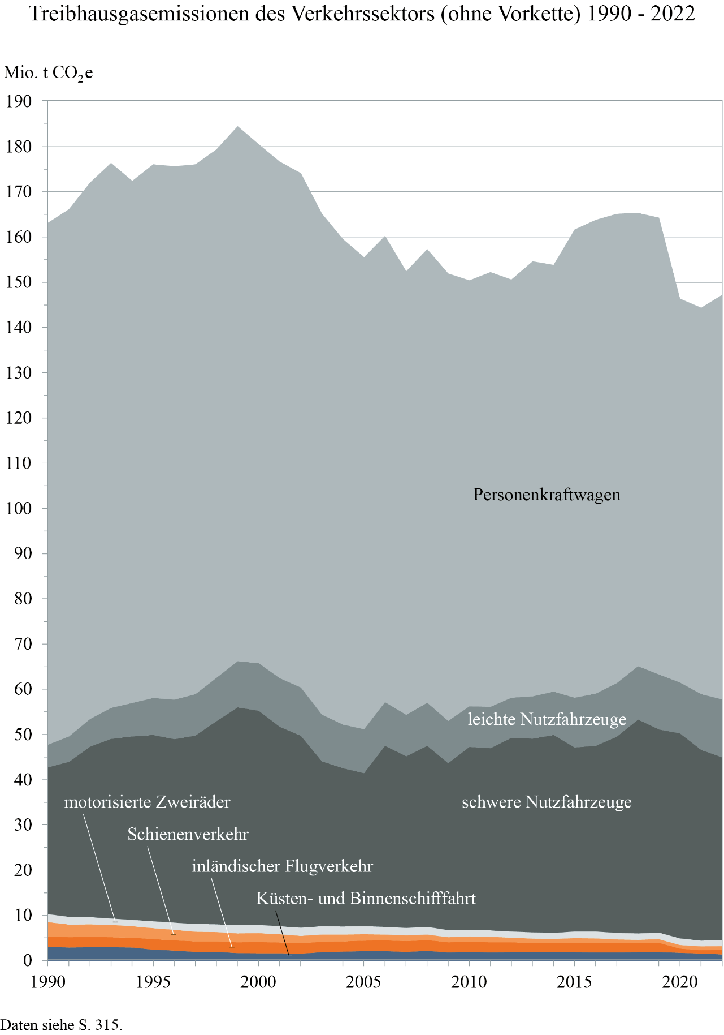
Zum Inhaltsverzeichnis

Seite 317
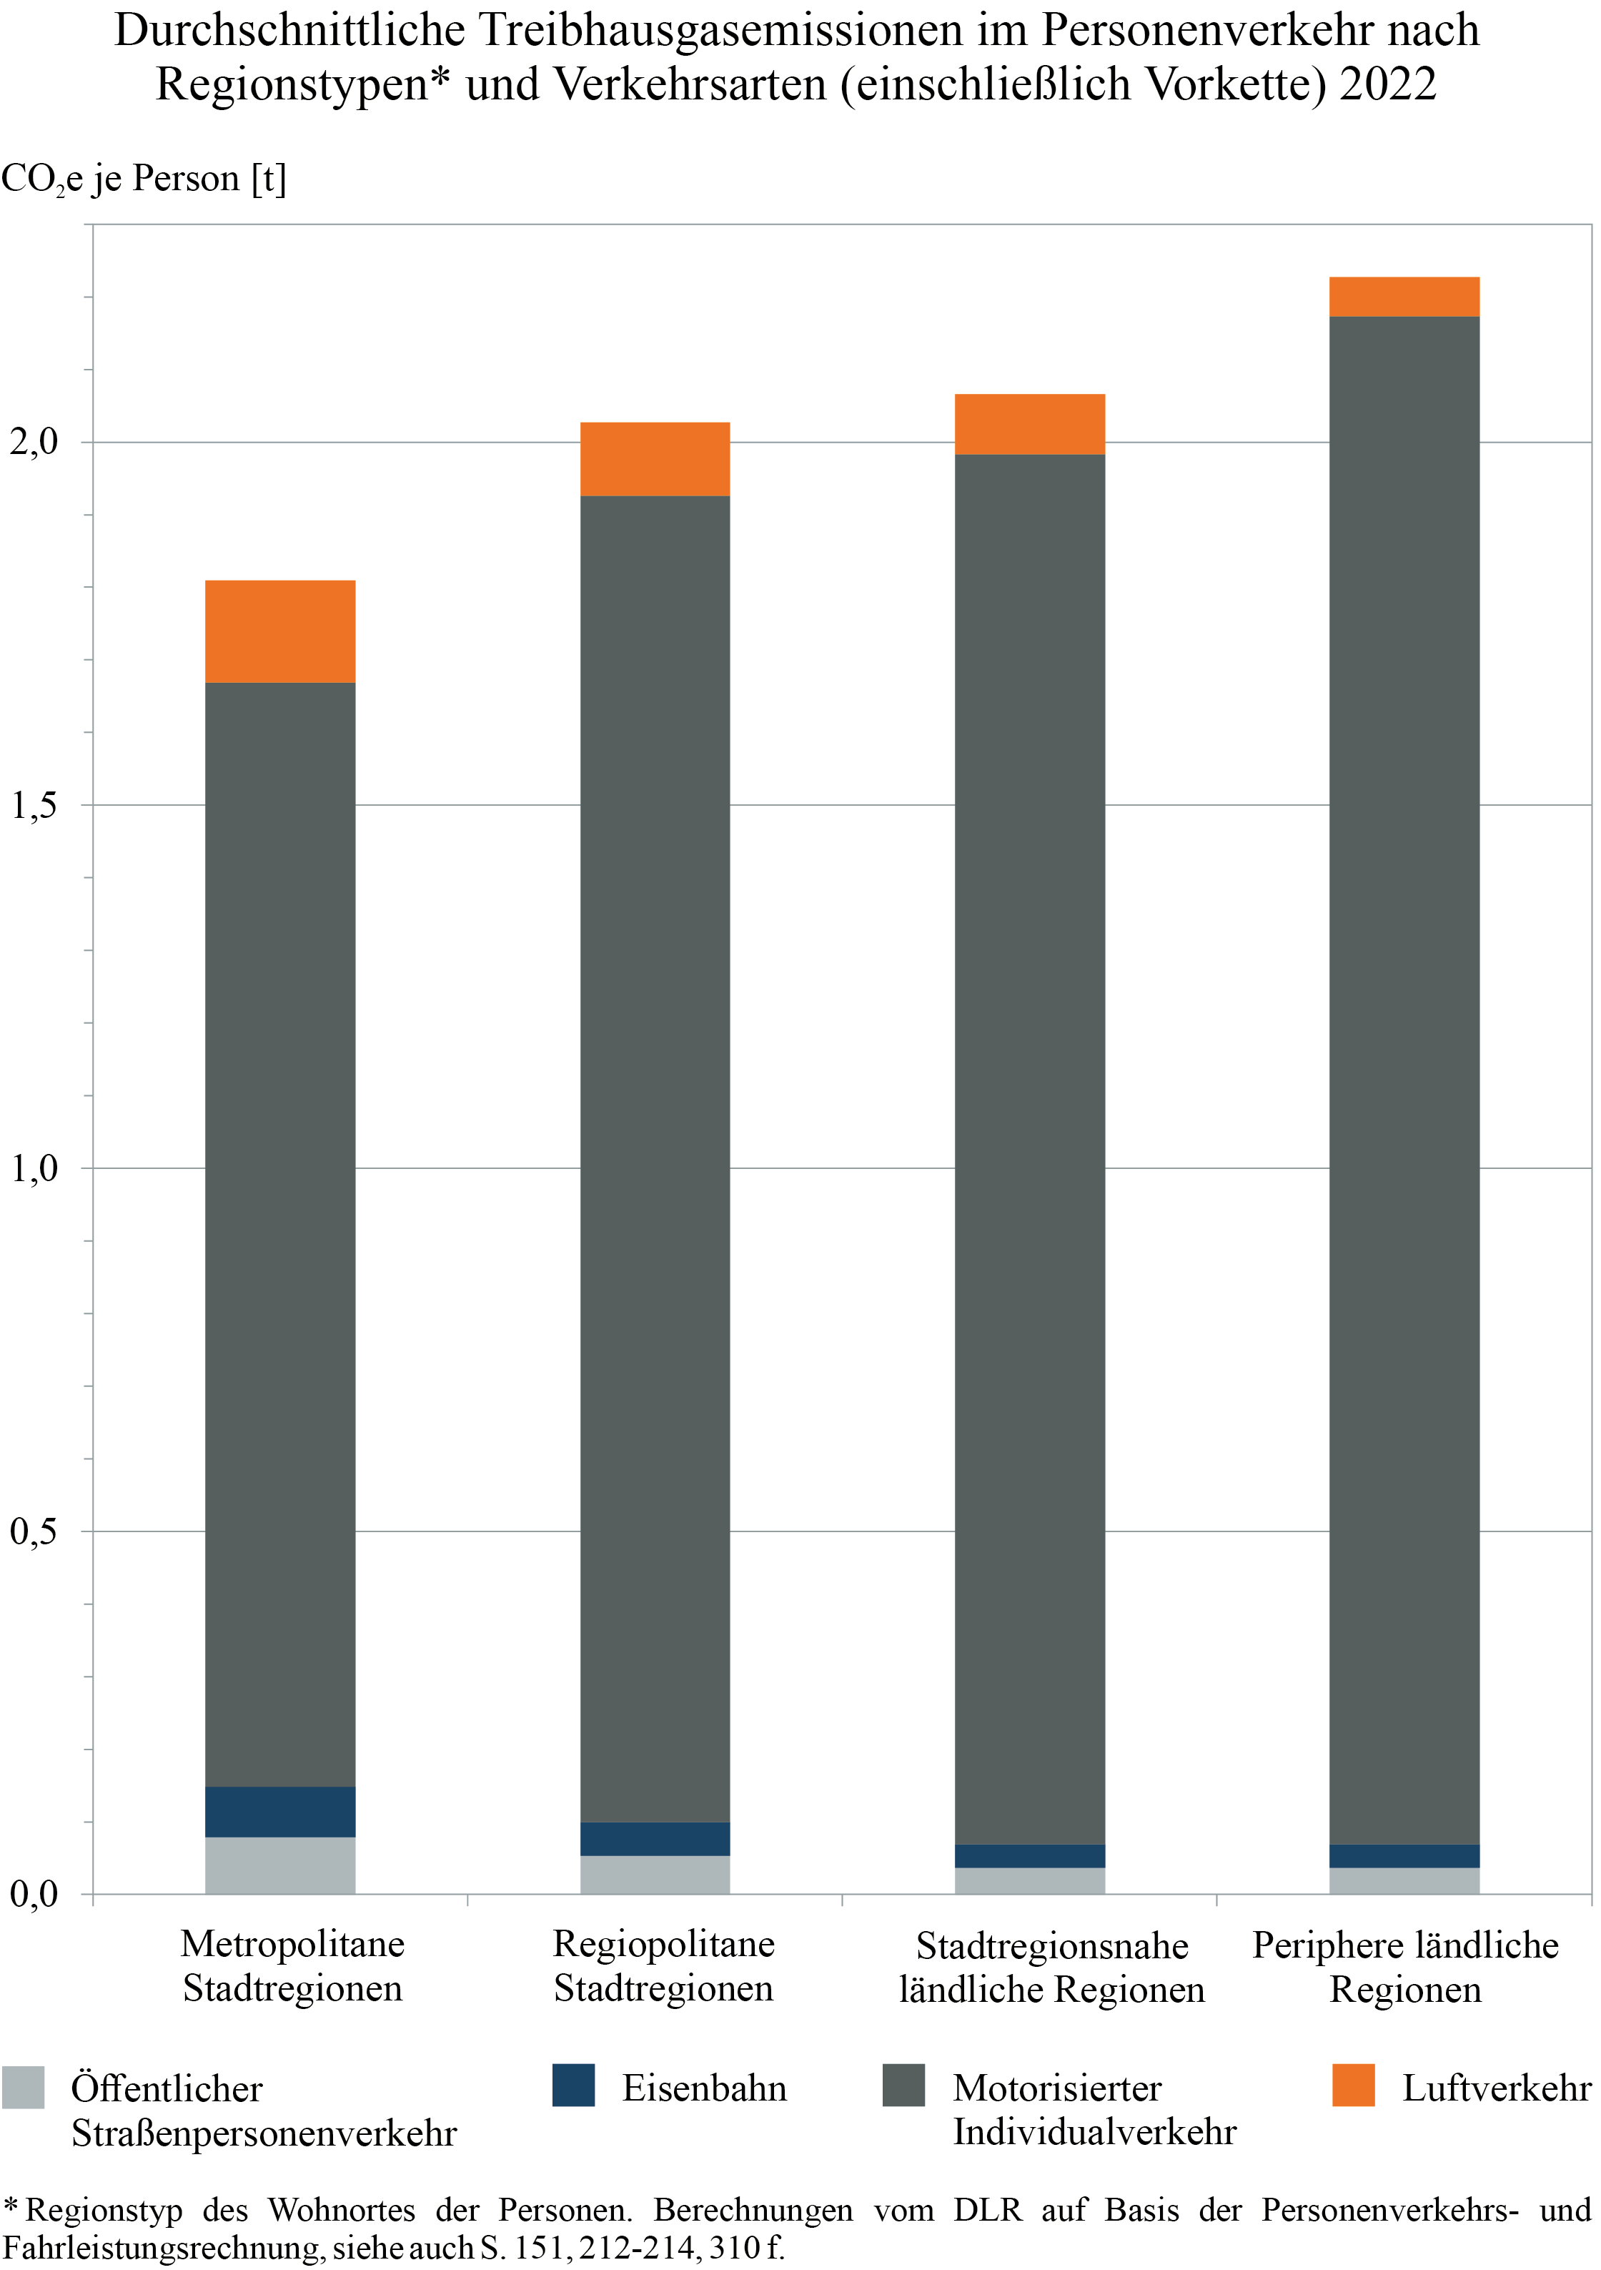
Zum Inhaltsverzeichnis

Seite 347
Zum Inhaltsverzeichnis
 | Prognosen

Gleitende Mittelfristprognose für den Güter- und Personenverkehr
Das Bundesverkehrsministerium lässt halbjährlich eine Prognose für den Güter- und Personenverkehr erstellen. Die auf den Seiten 348 und 349 ausgewiesenen Werte stammen aus der Gleitenden Mittelfristprognose für den Güter- und Personenverkehr – Mittelfristprognose Winter 2023/24, die die Intraplan Consult GmbH (ITP) und das Bundesamt für Logistik und Mobilität (BALM) im März 2024 vorgelegt haben.
Die Prognose ist im Internet über das BALM als Download verfügbar:
https://www.balm.bund.de/DE/Themen/Verkehrswirtschaft/Verkehrsprognose/verkehrsprognose_node.html
Die Sommerprognose 2024 lag zum Zeitpunkt des Redaktionsschlusses dieser Ausgabe von Verkehr in Zahlen noch nicht vor.

Prognose der deutschlandweiten Verkehrsverflechtungen 2030
Ebenfalls im Auftrag des Bundesverkehrsministeriums haben die Intraplan Consult GmbH (ITP) und die Beratergruppe Verkehr und Umwelt (BVU) im Juni 2014 die Langfristprognose für 2030 vorgelegt (Seiten 350 und 351). Das Gutachten und die Daten können über die „Clearingstelle für Verkehr“ bezogen werden (https://daten.clearingstelle-verkehr.de/276/).
Die Prognose der deutschlandweiten Verkehrsverflechtungen 2040 lag zum Zeitpunkt des Redaktionsschlusses dieser Ausgabe von Verkehr in Zahlen noch nicht vor.
Sowohl für die Mittelfrist- als auch für die Langfristprognose gilt:
Die in Verkehr in Zahlen dargestellten Werte sind nur kleine Auszüge aus den Gutachten. Zur Arbeit mit den Daten und zu deren Beurteilung ist es notwendig, den Kontext einschließlich der Prämissen aus den Gutachten zu entnehmen.

Downloadhinweis
Zum Inhaltsverzeichnis

 |  |  | Verkehr in Zahlen
 |  |  | 2024/2025

 |  |  | Sämtliche Daten stehen zum Download bereit unter
 | https://www.bmdv.bund.de/viz

 |  | 

Umschlag_R
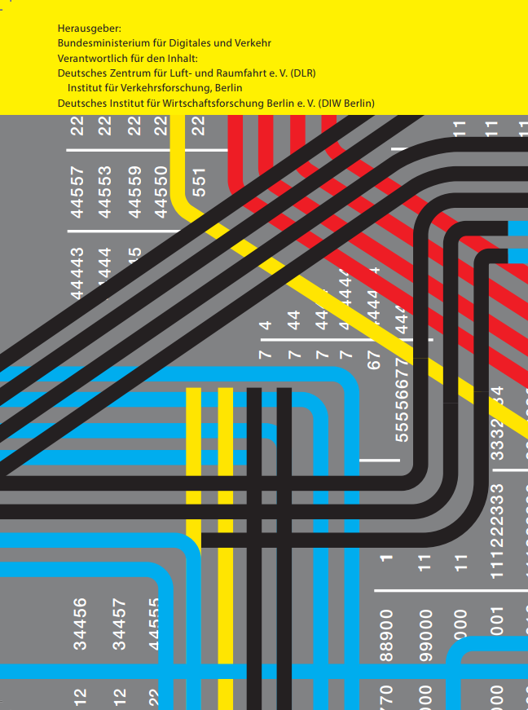
Zum Inhaltsverzeichnis

